1. SPRING BOOT
1. SPRING BOOT
 | Spring là một Java framework siêu to và khổng lồ, làm được đủ mọi thứ. Nó được chia thành nhiều module, mỗi module làm một chức năng, ví dụ Spring Core, Web, Data access, AOP,…
 | Spring được xây dựng dựa trên 2 khái niệm nền tảng là Dependency injection và AOP (Aspect Oriented Programming).

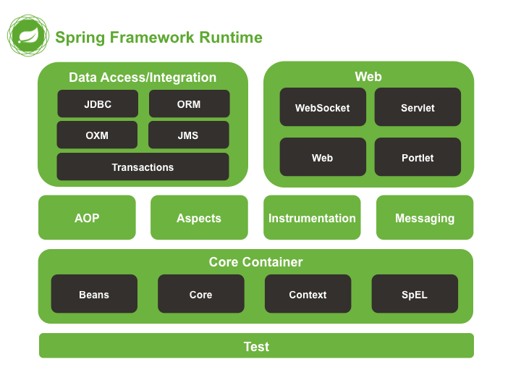

 | Một rắc rối khi dùng Spring là việc cấu hình (config) dự án quá phức tạp. Bạn phải làm đủ thứ việc chỉ để tạo một web HelloWorld:
 |  | ・Tạo Maven hoặc Gradle project
 |  | ・Thêm các thư viện cần thiết
 |  | ・Tạo XML để cấu hình project, cấu hình các bean
 |  | ・Code và build thành file WAR
 |  | ・Cấu hình Tomcat server để chạy được file WAR vừa build
 | Spring khá mạnh mẽ nhưng việc cấu hình nghe thôi cũng mệt rồi. Do đó Spring boot ra đời, với các ưu điểm:
 |  | ・Auto config: tự động cấu hình thay cho bạn, chỉ cần bắt đầu code và chạy là được
 |  | ・Xây dựng các bean dựa trên annotation thay vì XML
 |  | ・Server Tomcat được nhúng ngay trong file JAR build ra, chỉ cần chạy ở bất kì đâu java chạy được

 | So sánh với Spring, thì Spring Boot bạn chỉ cần:
 |  | ・Dùng Spring Initializr, nhập các info của project, chọn thư viện rồi down code về
 |  | ・Mở source code ra và bắt đầu code
 |  | ・Chạy ngay trong IDE, hoặc build thành file JAR để chạy được ngay, không cần cấu hình server

2. Mô hình Spring
2. Mô hình Spring
 | Cấu trúc source code của Spring Boot được dựa trên hai mô hình là
 |  | ・mô hình 3 lớp
 |  | ・mô hình MVC

 | 2.1. Mô hình ba lớp (three tier)
 |  | Đây là mô hình tổ chức source code rất phổ biến trong Spring Boot. Cụ thể, ứng dụng được chia làm 3 tầng (tier hoặc layer) như sau:
 |  |  | ・Presentation layer: tầng này tương tác với người dùng, bằng View, Controller (trong MVC) hoặc API (nếu có).
 |  |  | ・Business logic layer: Chứa toàn bộ logic của chương trình, các đa số code nằm ở đây
 |  |  | ・Data access layer: Tương tác với database, trả về kết quả cho tầng business logic
 |  | Trong Spring Boot, thì có một số thành phần đại diện cho từng lớp:
 |  |  | ・Service: chứa các business logic code
 |  |  | ・Repository: đại diện cho tầng data access

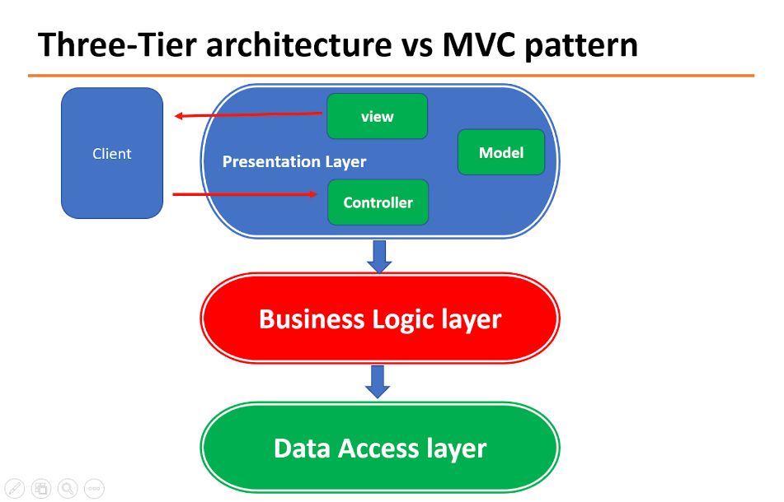

 | 2.2. Mô hình MVC
 |  | Do Spring Boot chỉ là wrapper cho Spring, chúng ta vẫn sử dụng ngầm các module Spring khác bên dưới, ví dụ như Spring MVC
 |  | Mô hình MVC quá là phổ biến rồi nên mình không nhắc nhiều. Cụ thể, nó chia tầng presentation làm 3 phần:
 |  |  | ・Model: các cấu trúc dữ liệu của toàn chương trình, có thể đại diện cho trạng thái của ứng dụng
 |  |  | ・View: lớp giao diện, dùng để hiển thị dữ liệu ra cho user xem và tương tác
 |  |  | ・Controller: kết nối giữa Model và View, điều khiển dòng dữ liệu
 |  | Dữ liệu từ Model qua Controller sau đó được gửi cho View hiển thị ra. Và ngược lại, khi có yêu cầu mới từ View, thì sẽ qua Controller thực hiện thay đổi dữ liệu của Model.
 |  | Tuy nhiên, MVC chỉ mô tả luồng đi của dữ liệu, nó không nói rõ như code đặt ở đâu (ở Model, View hay Controller), rồi lưu trữ Model vào database kiểu gì,..
 |  | Do đó, đối với ứng dụng hoàn chỉnh như Spring Boot thì cần kết hợp cả mô hình MVC và 3-tier lại với nhau.

 | 2.2. Mô hình ba lớp (three tier)
 |  | Spring Boot kết hợp cả mô hình MVC và 3-tier lại với nhau.

 |  | 2.2.1. Các thành phần quan trọng
 |  |  | Kết hợp hai mô hình lại, chúng ta có được ứng dụng Spring Boot hoàn chỉnh, gồm các thành phần sau:
 |  |  |  | ・Controller: trả về View (có chứa data sẵn, dạng trang HTML), hoặc Model thể hiện dưới dạng API cho View (View viết riêng bằng React, Vue, hoặc Angular).
 |  |  |  | ・Service: chứa các code tính toán, xử lý. Khi Controller yêu cầu, thì Service tương ứng sẽ tiếp nhận và cho ra dữ liệu trả cho Controller (trả về Model). Controller sẽ gửi về View như trên.
 |  |  |  | ・Repository: Service còn có thể tương tác với service khác, hoặc dùng Repository để gọi DB. Repository là thằng trực tiếp tương tác, đọc ghi dữ liệu trong DB và trả cho service.

 |  |  | Thế còn Model và View
 |  |  |  | ・Model chỉ đơn giản là các đối tượng được Service tính toán xong trả về cho Controller.
 |  |  |  | ・View thì có 2 loại
 |  |  |  |  | ・Một là dạng truyền thống là trả về 1 cục HTML có data rồi. Lúc này Controller sẽ pass dữ liệu vào View và return về (Spring MVC có JSP hoặc template engine như Thymeleaf làm điều đó).
 |  |  |  |  | ・Hai là dạng View tách riêng (không thuộc về project Spring boot). Thường có trong các hệ thống dùng API.
 |  |  |  |  |  | View sẽ được viết riêng bằng React, Angular,... Controller sẽ đưa dữ liệu Model thông qua API cho View, và cũng nhận lại các yêu cầu qua API luôn.

 |  | 2.2.2. Sơ đồ luồng đi

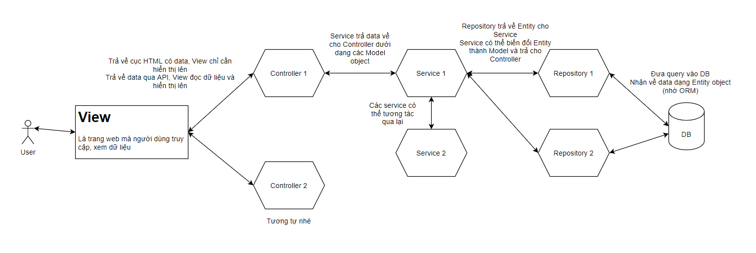

 |  |  | Luồng đi
 |  |  |  | 1) Đầu tiên, user sẽ vào View để xem, tương tác
 |  |  |  | 2) Khi user bắt đầu load dữ liệu (ví dụ click nút Reload), thì 1 request từ View gửi cho Controller (kiểu như "ê, cho tao cái danh sách user với")
 |  |  |  | 3) Controller nhận được yêu cầu, bắt đầu đi hỏi ông Service (trong code là gọi method của Service)
 |  |  |  | 4) Service nhận được yêu cầu từ Controller, đối với các code đơn giản có thể tính toán và trả về luôn. Nhưng các thao tác cần đụng tới database thì Service phải gọi Repository để lấy dữ liệu trong DB
 |  |  |  | 5) Repository nhận được yêu cầu từ Service, sẽ thao tác với DB. Data lấy ra trong DB được hệ thống ORM (như JPA hoặc Hibernate) mapping thành các object (trong Java). Các object này gọi là Entity.

 |  |  | Và bây giờ sẽ là đi ngược lại trả về cho user:
 |  |  |  | 1) Service nhận các Entity được Repository trả về, biến đổi nó. Biến đổi ở đây là có thể thực hiện tính toán, thêm bớt các field,... và cuối cùng biến Entity thành Model. Model sẽ được trả lại cho Controller.
 |  |  |  | 2) Controller nhận được Model, nó sẽ return cho View. Có 2 cách:
 |  |  |  |  | ・Một là dùng template engine pass dữ liệu Model vào trang HTML, rồi trả về cục HTML (đã có data) cho client.
 |  |  |  |  | ・Cách 2 là gửi qua API, View tự parse ra và hiển thị tương ứng (hiển thị thế nào tùy View).
 |  |  |  | 3) Khi View hiển thị xong, user sẽ thấy danh sách user hiện lên trang web.

 |  |  | Một số mẹo hay để tổ chức luồng đi cho tốt:
 |  |  |  | ・Giữ cho Controller càng ít code càng tốt. Vì Controller chỉ là trung gian kết nối thông, nên không nên chứa nhiều code, thay vào đó nên bỏ vào Service.
 |  |  |  | ・Nên tách bạch Service rõ ràng. Không nên cho 1 service thực hiện nhiều công việc, nên tách ra nhiều Service.

3. Dependency injection
3. Dependency injection
 | 3.1. Module coupling
 |  | Coupling có thể hiểu là mối quan hệ giữa hai module, hai đối tượng với nhau, có sự phụ thuộc lẫn nhau
 |  | Và coupling có hai loại:
 |  |  | ・Tight coupling: hai module liên kết chặt chẽ, khó tách rời
 |  |  | ・Loose coupling: liên kết yếu, rời rạc
 |  | Trong chương trình, thường sẽ có nhiều module riêng rẽ, mỗi module có chức năng riêng, và có quan hệ với nhau (HAS-A trong OOP).

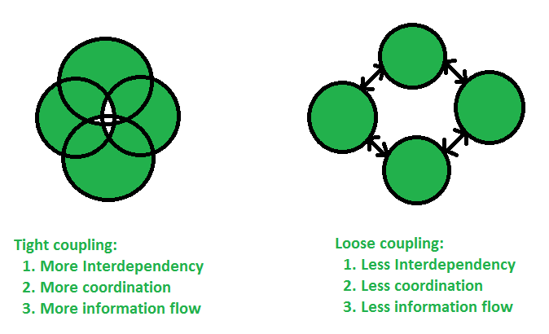

 | 3.2. Nguyên tắc về sự phụ thuộc

 | 3.3. Nguyên lý Dependency inversion
 |  | Đây là nguyên lý số 5 trong SOLID principles, tương ứng với chữ D. Được đưa ra để thiết kế các module trong chương trình, sao cho có ít sự phụ thuộc nhất có thể.
 |  | DI principle có hai ý chính:
 |  |  | ・Các module cấp cao không nên phụ thuộc (trực tiếp) vào module cấp thấp. Cả hai nên phụ thuộc vào abstraction (của OOP).
 |  |  | ・Abstraction không nên phụ thuộc vào chi tiết, mà ngược lại.

 | 3.4. Inversion of Control (IoC)
 |  | DI principle chỉ đơn giản là nguyên lý thôi, còn việc thực hiện thì không nói rõ.
 |  | Nếu chương trình có nhiều module, nhiều object thì sẽ gặp tình trạng như:
 |  |  | ・Gắn thiếu module vào module khác
 |  |  | ・Phải quan tâm tới thứ tự khởi tạo module (tạo module nào trước)
 |  |  | ・Phụ thuộc vòng (A phụ thuộc B, và B cũng phụ thuộc A, suy ra không biết tạo A hay B trước)

 |  | Cách làm tạo các module riêng rẽ, sau đó gắn lại gọi là cách bình thường
 |  | Do các nhược điểm trên, hiện nay người ta đưa ra khái niệm IoC - Inversion of Control - đảo ngược sự điều khiển.

 |  | IoC framework sẽ có các thành phần có sẵn làm nhiệm vụ tạo, quản lý các đối tượng trong chương trình.
 |  | IoC sẽ quản lý, phân tích các mối phụ thuộc, tạo các đối tượng theo thứ tự phù hợp nhất và liên kết chúng lại với nhau, theo cách lập trình viên mô tả.
 |  | Inversion of control có nhiều kiểu để thực hiện, như dùng ServiceLocator, Delegate,… nhưng phổ biến nhất là Dependency injection.

 | 3.5. Dependency injection
 |  | DI là một dạng thực hiện của IoC, bằng cách tiêm (inject) module vào một module khác cần nó.
 |  | Ví dụ module cấp cao Car cần có module Engine, thì dependency injection sẽ thực hiện theo các bước như sau:
 |  |  | ・Tìm và tạo module tương ứng với Engine (class nào có implements Engine interface)
 |  |  | ・Tạo tiếp module Car, do Car phụ thuộc vào Engine nên IoC tìm và lấy ra đối tượng Engine đã tạo trước đó và inject vào bên trong Car.

 |  | Mọi module trong IoC đều gọi là dependency, mặc dù có những module không bị phụ thuộc bởi module nào khác.
 |  | Khi chương trình chạy, IoC sẽ quét tất cả class đánh dấu dependency, tạo một đối tượng duy nhất (singleton), và bỏ vào cái túi gọi là IoC container, lúc nào cần thì lấy ra sử dụng.
 |  | Do đó, các module đảm bảo được IoC tạo ra duy nhất một object, giúp tiết kiệm bộ nhớ và quản lý cũng dễ hơn.

 |  | Nếu khi tạo module nào đó, mà module đó cần một module khác phụ thuộc, thì IoC sẽ tìm trong IoC container xem có không,
 |  | nếu có thì inject vào, nếu chưa thì tạo mới, bỏ vào container và inject vào.
 |  | Việc inject tự động các dependency (module) như thế được gọi là Dependency injection.

 |  | Chú ý cần phân biệt DI (dependency injection) với DI principle (dependency inversion principle)

 |  | 3.5.1. Các loại injection
 |  |  | Có 2 loại chính:
 |  |  |  | ・Constructor-based injection: Dùng inject các module bắt buộc. Các module được inject nằm trong constructor, và được gán lần lượt vào các field.
 |  |  |  | ・Setter-based injection: Dùng inject các module tùy chọn. Mỗi module sẽ được inject thông qua setter, nằm ở tham số và cũng gán cho field nào đó.

 |  | 3.5.2. Áp dụng vào Spring Boot
 |  |  | Spring là một framework được xây dựng dựa trên nguyên lý Dependency injection. Bản thân Spring có chứa IoC container, có nhiệm vụ tạo và quản lý các module:
 |  |  |  | ・IoC container của Spring gọi là Application context
 |  |  |  | ・Các module chứa trong IoC container được Spring gọi là các Bean

 |  |  | Spring Boot sử dụng các annotation dạng như @Component để đánh dấu lên class, chỉ ra rằng class đó cần tạo một module. Ngoài @Component, còn có các annotation khác như @Repository, @Controlller, @Service,... cũng được đánh dấu là module.
 |  |  | Khi ứng dụng Spring Boot chạy, thì IoC container sẽ thực hiện quá trình như sau:
 |  |  |  | ・Quét tìm (scan) các class được đánh dấu là Bean, và tạo một object singleton, bỏ vào IoC container
 |  |  |  | ・Khi có một Bean phụ thuộc vào Bean khác, thì IoC sẽ tìm trong container, nếu chưa có thì tạo, nếu đã có thì lấy ra và inject vào bean cần nó

4. Bean & ApplicationContext
4. Bean & ApplicationContext
 | 4.1. Bean
 |  | Bean là những module chính của chương trình, được tạo ra và quản lý bởi Spring IoC container.
 |  | Các bean có thể phụ thuộc lẫn nhau. Sự phụ thuộc này được mô tả cho IoC biết nhờ cơ chế Dependency injection.
 |  | Dùng @Component lên class là class đó là một bean.

 | 4.2. ApplicationContext
 |  | ApplicationContext là khái niệm Spring Boot dùng để chỉ Spring IoC container, tương tự như bean là đại diện cho các dependency.
 |  | Ngoài ra còn có BeanFactory. Nó cũng đại loại như ApplicationContext, đại diện cho Spring IoC container nhưng ở mức cơ bản.
 |  | ApplicationContext thì ở mức cao hơn, cung cấp nhiều tính năng hơn BeanFactory như i18n, resolving messages, publishing events,...
 |  | Khi ứng dụng Spring chạy, Spring IoC container sẽ quét toàn bộ packages, tìm ra các bean và đưa vào ApplicationContext.

 |  | 4.2.1. Cách lấy bean ra từ Context
 |  |  | Khi lấy bean ra từ context thì phải có context

 |  |  | Dòng method SpringApplication.run() sẽ return về một object ApplicationContext interface, đại diện cho IoC container.

 |  |  | Chúng ta có thể lấy ra bean từ đây, dùng method getBean().

 |  | 4.2.2. Kĩ thuật inject bean vào bean khác
 |  |  | 4.2.2.1. Sử dụng @Autowired
 |  |  |  | Chúng ta sử dụng annotation @Autowired để báo cho Spring biết tự động tìm và inject bean phù hợp vào vị trí đặt annotation.

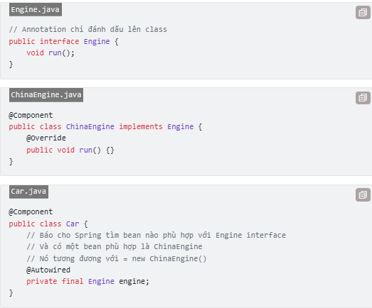

 |  |  |  | Cách dùng @Autowired trên field là không được khuyến khích, do nó sử dụng Java reflection để inject.
 |  |  |  | Chúng ta nên cân nhắc đổi qua dùng inject theo kiểu constructor hoặc setter.

 |  |  | 4.2.2.2. Inject qua constructor hoặc setter
 |  |  |  | Code inject theo kiểu constructor-based nên dùng khi các module là bắt buộc.
 |  |  |  | Khi đó Spring Boot khi tạo bean (cũng chỉ là tạo object, gọi constructor thôi) thì sẽ đưa các phụ thuộc vào constructor khi gọi.
 |  |  |  | Ví dụ class Car đã được sửa lại để inject Engine vào qua constructor.

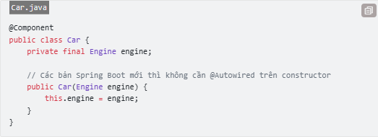

 |  |  |  | Hoặc dùng kiểu setter-based như sau. Spring Boot sau khi tạo xong bean Car sẽ gọi thêm method setEngine() sau đó.

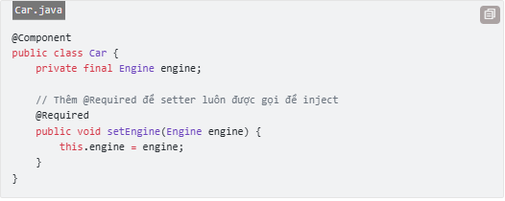

 |  |  |  | Cách dùng setter để inject thường dùng trong trường hợp phụ thuộc vòng, module A phụ thuộc vào B và ngược lại.
 |  |  |  | Do đó, nếu cả hai đều sử dụng constructor based injection thì Spring Boot sẽ không biết nên tạo bean nào trước.
 |  |  |  | Vì thế, giải pháp là một bean sẽ dùng constructor, một bean dùng setter như trên.

 |  |  | 4.2.2.3. Khi Spring Boot không biết chọn bean nào?
 |  |  |  | Có hai cách giải quyết vấn đề này.
 |  |  |  |  | ・Thứ nhất là dùng @Primary đánh dấu lên một bean. Khi đó bean này sẽ được ưu tiên chọn hơn, trong trường hợp có nhiều bean phù hợp trong context.

 |  |  |  |  | ・Cách 2 là chỉ định rõ tên bean (tên class) cụ thể được inject bằng @Qualifier.

 |  |  |  | Đối với constructor hay setter based cũng tương tự, chỉ cần có @Qualifier trước tên field cần inject vào là được.

5. Bean
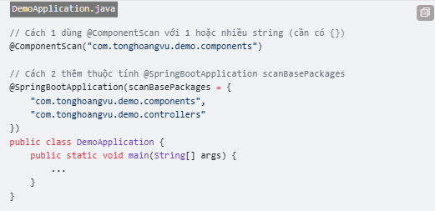
5. Bean
 | 5.1. Vòng đời của bean
 |  | Vòng đời (life cycle) của bean được hiểu là từ khi bean được tạo ra cho tới khi chết đi, sẽ có những sự kiện (event) khác nhau xảy ra.

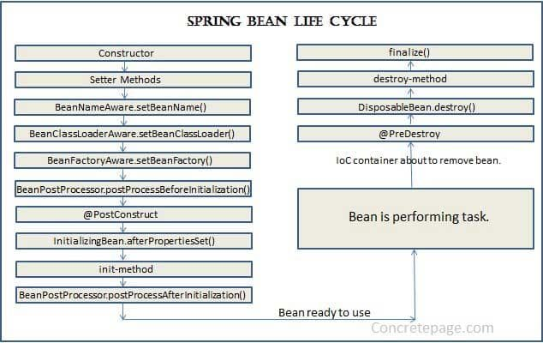

 |  | Đại loại sẽ gồm các bước sau:
 |  |  | ・IoC container tạo bean bằng cách gọi constructor (có thể inject các bean dependency vào đây)
 |  |  | ・Gọi các setter method để inject các bean vào bằng setter based injection
 |  |  | ・Các method khởi tạo khác được gọi (không cần quan tâm nhiều)
 |  |  | ・@PostConstructor được gọi
 |  |  | ・Init method được gọi

 |  | Sau đó bean sẽ sẵn sàng hoạt động. Nếu sau đó bean không dùng nữa thì nó sẽ được hủy:
 |  |  | ・Gọi @PreDestroy
 |  |  | ・Hủy bean như các object thông thường

 | 5.2. @PostConstructor và @PreDestroy
 |  | Đây là hai event khá quan trọng với bean, bạn có thể hook một method vào đó để thực thi khi event xảy ra:
 |  |  | ・@PostConstruct là sau khi bean đã khởi tạo xong
 |  |  | ・@PreDestroy là trước khi bean bị phá hủy
 |  | Chúng ta dùng hai annotation trên đánh dấu lên method nào đó, method đó sẽ được tự động gọi khi sự kiện bean xảy ra.

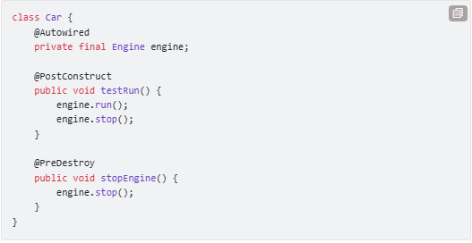

 |  | Dùng trong thực tế thì hai annotation trên làm các nhiệm vụ như:
 |  |  | ・@PostConstruct dùng để thực hiện một số task khi khởi tạo bean
 |  |  | ・@PreDestroy thực hiện các task để dọn dẹp bean sau khi dùng xong

 | 5.3. Các loại Bean
 |  | Nói đúng hơn thì gọi là các scope, phân loại dựa trên số lượng bean được tạo ra. Bean gồm có 5 scope:
 |  |  | ・Singleton (mặc định): IoC container chỉ tạo đúng duy nhất 1 object từ class bean này
 |  |  | ・Prototype: return một bean object riêng biệt cho mỗi lần sử dụng.
 |  |  | ・Request: tạo mỗi bean cho mỗi request
 |  |  | ・Session: tạo mỗi bean cho mỗi session
 |  |  | ・Global session: tạo mỗi bean cho mỗi global session

 |  | Trong 5 scope trên chúng ta chỉ quan tâm tới hai scope đầu.
 |  | Đối với singleton bean thì khỏi cần đánh dấu gì hết, nó là mặc định rồi. Còn nếu muốn chỉ định một class là prototype bean thì dùng @Scope như sau.

 |  | ví dụ bean X được sử dụng bởi hai bean khác là A, B:
 |  |  | ・Nếu X là singleton bean, thì chỉ có một object X được tạo ra. A và B dùng chung X.
 |  |  | ・Nếu X là prototype bean, thì có 2 X được tạo ra cho 2 bean khác sử dụng là X cho A và X cho B.

 | 5.4. Cách định nghĩa bean
 |  | Có 3 cách định nghĩa class là một bean:
 |  |  | ・Khai báo trong file XML
 |  |  | ・Dùng annotation trên class
 |  |  | ・Dùng @Configuration và @Bean

 |  | 5.4.1. Dùng XML, annotations
 |  |  | Trước đây Spring dùng XML để cấu hình các bean như sau. Nó khá là cực nên người ta dùng cách khác hay hơn.

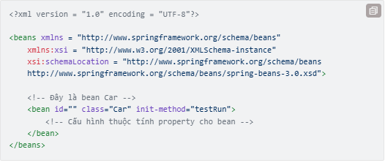

 |  |  | Do đó người ta mới dùng cách cấu hình bean dựa trên các annotation như @Component.
 |  |  | chỉ cần đánh dấu @Component lên trên class thì IoC sẽ biết và tạo bean từ class đó.

 |  |  | Ngoài ra có các annotations khác cụ thể hơn như @Service, @Repository, @Controller,... cũng bao gồm @Component, nên tác dụng của chúng cũng là tạo bean.

 |  | 5.4.2. Dùng @Bean bên trong @Configuration
 |  |  | Cách này dùng cho trường hợp bean cần thực hiện nhiều thao tác phức tạp để khởi tạo, hoặc có nhiều bean liên quan với nhau.
 |  |  | Do đó, thay vì khởi tạo riêng rẽ từng class là từng bean, thì gom chung các bean cần khởi tạo lại bỏ vào class chứa là @Configuration.

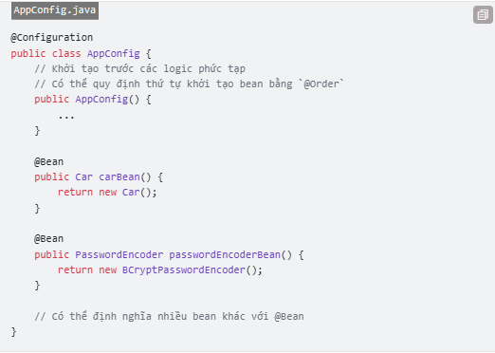

 |  |  | Khi Spring tìm thấy class @Configuration, nó sẽ tạo bean của class này trước (do @Configuration cũng là @Component).
 |  |  | Trong khi tạo thì các logic khởi tạo cũng được thực thi, để chuẩn bị sẵn sàng tạo các @Bean bên trong.
 |  |  | Sau đó Spring Boot sẽ tìm các method được đánh dấu @Bean bên trong @Configuration để tạo bean. Thường thì các bean dạng này ngắn và return ngay object chứ không phải để Spring Boot tạo ra.

 | 5.5. Component scan
 |  | 5.5.1. Cách component scan hoạt động
 |  |  | Khi ứng dụng Spring Boot bắt đầu chạy, thì nó sẽ tìm hết các class đánh dấu là bean trong chương trình và tạo bean.
 |  |  | Quá trình tìm kiếm các bean này gọi là component scan.

 |  |  | Do đó, class đánh dấu @SpringBootApplication có chứa main method sẽ là nơi bắt đầu.
 |  |  | Spring Boot sẽ tìm từ package này (package gốc) tìm xuống để tạo các bean.

 | 5.6. Tùy chỉnh package tìm kiếm
 |  | Trong trường hợp bạn chỉ muốn Spring Boot tìm các bean trong một package cụ thể, ví dụ chỉ tìm trong thư mục components thì có 2 cách như sau.

6. Cấu trúc ứng dụng
6. Cấu trúc ứng dụng
 | 6.1. Cấu trúc chung của ứng dụng
 |  | Dù cho project được tạo với Maven hay Gradle thì cấu trúc chung vẫn tương tự nhau, do tuân theo một template có sẵn (tên là Archetype):
 |  |  | ・Thư mục gốc chứa các file linh tinh như pom.xml (của Maven), build.gradle và các file khác như .gitignore,... dùng để cấu hình dự án.
 |  |  | ・Thư mục .mvn hoặc .gradle là thư mục riêng của Maven và Gradle, đừng nên đụng tới hay exclude nó ra khỏi source code.
 |  |  | ・Code được chứa trong thư mục src.
 |  |  | ・Thư mục build ra chứa các file class, file JAR. Với Maven là target còn Gradle là build.

 | 6.2. Chi tiết cấu trúc source code

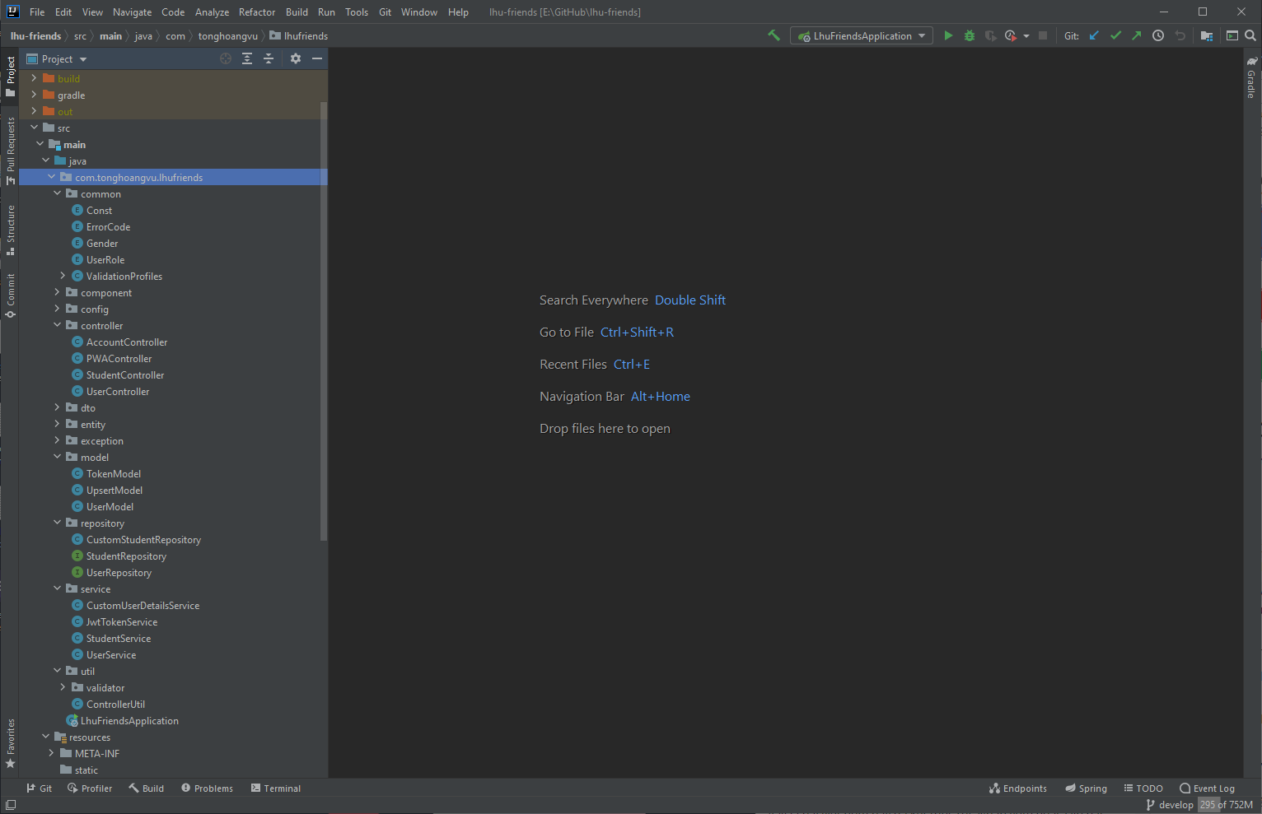

 |  | Như hình, thư mục chính chúng ta cần quan tâm là src/main/java/<tên package>. Mọi code java đều nằm trong này:
 |  |  | ・Tên package chính được đặt dạng ngược với tên miền. Ví dụ như tonghoangvu.com thì đặt thành com.tonghoangvu. Cộng thêm tên project nữa.
 |  |  | ・Có các package con, mỗi package đại diện cho các class thuộc layer cụ thể (ví dụ như service, controller,...)
 |  |  | ・Thư mục resources chứa các tài nguyên của ứng dụng như hình ảnh, static file, properties file,…
 |  | Ngoài ra còn có src/test dùng để chứa các test class, dùng cho unit test.

 | 6.3. Tổ chức source code theo mô hình 3 lớp



 |  | Tương ứng với từng thành phần của mô hình 3 lớp, thì chúng ta sẽ có các thư mục và cách đặt tên tương ứng:
 |  |  | ・Controller layer: đặt trong controller, các class là controller sẽ có hậu tố Controller (ví dụ UserController, AuthController,...)
 |  |  | ・Service layer: đặt trong service, các class có hậu tố là Service và thường tương ứng với controller (ví dụ UserService,...)
 |  |  | ・Data access layer: Layer này bao gồm repository (đặt trong repository và hậu tố tương tự), DTO, model, entity…
 |  | Ngoài ra, với các loại khác thì:
 |  |  | ・util package chứa các lớp util (xử lý linh tinh), ví dụ như convert end date, tính toán đơn giản,…
 |  |  | ・common package chứa các class định nghĩa như enum, interface, class dùng chung và đơn giản
 |  |  | ・exception package chứa các class có nhiệm vụ xử lý exception trong Spring Boot.
 |  |  | ・component chứa các bean được định nghĩa còn lại nhưng không thuộc layer nào.

7. Entity, domain model & DTO
7. Entity, domain model & DTO
 | 7.1. Kiến trúc source code và kiến trúc dữ liệu


 |  | Sơ đồ trên dùng để tổ chức source code trong chương trình. Nhờ đó chúng ta chia thành các Controller, Service, Repository tương ứng với các layer.
 |  | Tuy nhiên, nếu xét về mặt tổ chức data, thì sơ đồ sẽ trở thành như sau.

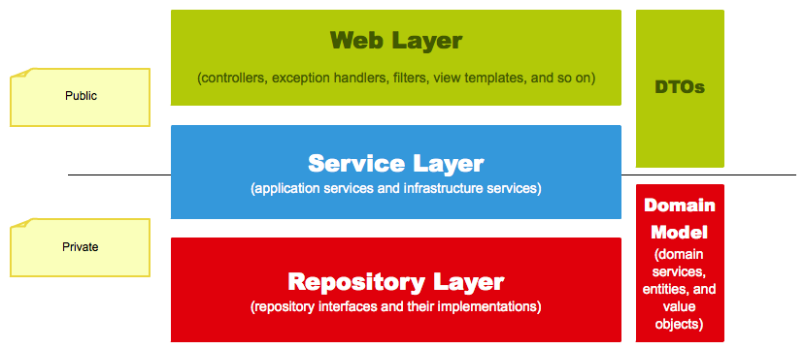

 |  | Mô hình này cũng gồm có 3 lớp, trong đó tên các layer được đổi thành các thành phần tương ứng trong Spring Boot.
 |  | Theo đó, tương ứng với từng layer thì data sẽ có dạng khác nhau. Nói cách khác, mỗi layer chỉ nên xử lý một số loại data nhất định.
 |  | Mỗi dạng data sẽ có nhiệm vụ, mục đích khác nhau. Tất nhiên trong code cũng được chia ra tương ứng.
 |  | Trong sơ đồ thì Controller không nên đụng tới data dạng domain model hoặc entity, chỉ được phép nhận và trả về DTO.

 | 7.2. Các dạng data
 |  | 7.2.1. Hai loại Data
 |  |  | Theo sơ đồ trên, data trong ứng dụng Spring Boot chia thành 2 loại chính:
 |  |  |  | ・Public: nghĩa là để trao đổi, chia sẻ với bên ngoài qua REST API hoặc giao tiếp với các service khác trong microservice. Data lúc này ở dạng DTO.
 |  |  |  | ・Private: các data dùng trong nội bộ ứng dụng, bên ngoài không nên biết. Data lúc này nằm trong các Domain model hoặc Entity.

 |  |  | Các dạng data có thể có nhiều tên gọi khác nhau, nhưng chung quy lại vẫn thuộc 2 phần như trên.
 |  |  | Do đó, khi áp dụng vào kiến trúc Spring Boot thì chúng ta sẽ cân nhắc xem loại data nào phù hợp với layer nào
 |  |  | Từ 2 loại public và private trên, chúng ta có 3 dạng data:
 |  |  |  | ・DTO (Data transfer object): là các class đóng gói data để chuyển giữa client - server hoặc giữa các service trong microservice.
 |  |  |  |  | Mục đích tạo ra DTO là để giảm bớt lượng info không cần thiết phải chuyển đi, và cũng tăng cường độ bảo mật.
 |  |  |  | ・Domain model: là các class đại diện cho các domain, hiểu là các đối tượng thuộc business như Client, Report, Department,... chẳng hạn.
 |  |  |  |  | Trong ứng dụng thực, các class đại diện cho kết quả tính toán, các class làm tham số đầu vào cho service tính toán,... được coi là domain model.
 |  |  |  | ・Entity: cũng là domain model nhưng tương ứng với table trong DB, có thể map vào DB được. Lưu ý chỉ có entity mới có thể đại diện cho data trong DB.

 |  |  | Các dạng data có hậu tố tương ứng, trừ entity. Ví dụ entity User không có hậu tố, nếu là domain model thì là UserModel, hoặc với DTO thì là UserDto,... cũng vậy.

 |  | 7.2.2. Nguyên tắc chọn data tương ứng với layer
 |  |  | Từng layer trong mô hình 3 lớp sẽ thực hiện xử lý, nhận, trả về dữ liệu thuộc các loại xác định.
 |  |  | Áp dụng vào mô hình 3 lớp trong sơ đồ, thì chúng ta rút ra được nguyên tắc thiết kế chung:
 |  |  |  | ・Web layer: chỉ nên xử lý DTO, đồng nghĩa với việc các Controller chỉ nên nhận và trả về dữ liệu là DTO.
 |  |  |  | ・Service layer: nhận vào DTO (từ controller gửi qua) hoặc Domain model (từ các service nội bộ khác).
 |  |  |  |  | Dữ liệu được xử lý (có thể tương tác với DB), cuối cùng được Service trả về Web layer dưới dạng DTO.
 |  |  |  | ・Repository layer: chỉ thao tác trên Entity, vì đó là đối tượng thích hợp, có thể mapping vào DB.

 |  |  | Đối với các thành phần khác của Spring Boot mà không thuộc layer nào, thì:
 |  |  |  | ・Custom Repository: đây là layer không thông qua repository mà thao tác trực tiếp với database. Do đó, lớp này được hành xử như Service.

 |  | 7.2.3. Model mapping
 |  |  | Khi data đi qua các layer khác nhau, nó biến đổi thành các dạng khác nhau.
 |  |  | Ví dụ DTO từ controller đi vào service, thì nó sẽ được map thành domain model hoặc entity, rồi khi vào Repository bắt buộc phải trở thành Entity. Và ngược lại cũng đúng.
 |  |  | Việc convert giữa các dạng data, ví dụ DTO thành Entity, DTO thành domain model, domain model thành entity hoặc ngược lại, được gọi là model mapping.

 |  |  | Thực hiện model mapping thường là dùng thư viện như ModelMapper. Tuy nhiên, đơn giản nhất thì có thể viết code copy thuần

 |  | 7.2.4. Mapping trong thực tế
 |  |  | Khi áp dụng vào thực tế, có muôn hình vạn trạng trường hợp xảy ra. Nhưng phổ biến nhất là

 |  |  | Nhưng dù cách nào đi nữa, thì nguyên tắc chung là việc mapping luôn được thực hiện ở rìa của code (edge).
 |  |  | Nghĩa là nếu mapping trong service thì việc chuyển đổi phải luôn nằm ở đầu, hoặc ở cuối cùng method khi chúng được xử lý.

8. ModelMapper
8. ModelMapper
 | ModelMapper là một thư viện Java, giúp đơn giản hóa code mapping các object.
 | Mapping có thể hiểu là việc convert qua lại giữa hai object có cấu trúc gần giống nhau.
 | Trong Spring Boot có các dạng khác nhau của data, nhưng cấu trúc gần tương tự nhau, nên cũng dùng được thư viện này với chúng. Ví dụ map giữa entity và model, entity và DTO,…

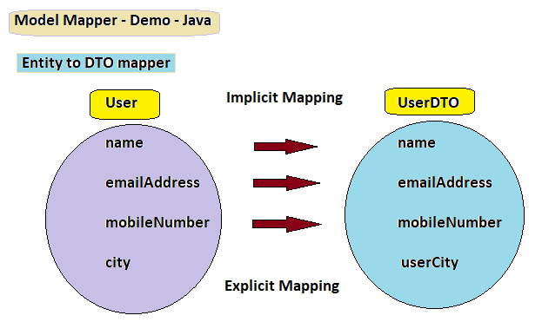

 | Dùng thư viện ModelMapper, chỉ cần vài dòng code ngắn gọn như sau.

 | Trước đây, nếu không dùng model mapper thì bạn phải thực hiện copy từng field giữa hai class.
 | Cách đó rất dài dòng và không cần thiết, tuy vậy tốc độ lại nhanh nhất. Nên cũng cần cân nhắc thêm việc có nên dùng ModelMapper hay không.

 | 8.1. Cách sử dụng
 |  | 8.1.1. Thêm vào project
 |  |  | Thêm ModelMapper vào project Spring Boot tương tự các dependency khác. Nếu project sử dụng Maven, chỉ cần thêm phần này vào file pom.xml

 |  |  | Trong Gradle thì như sau.

 |  |  | Hoặc bạn có thể tải xuống JAR tại đây http://modelmapper.org/downloads/.

 |  | 8.1.2. Tạo instance và sử dụng
 |  |  | Phải tạo một object của ModelMapper trước. Mọi thao tác đều sử dụng object này, nên lý tưởng là chúng ta sẽ tạo một bean cho nó luôn.
 |  |  | Mình tạo một file cấu hình ModelMapperConfig.java như sau.

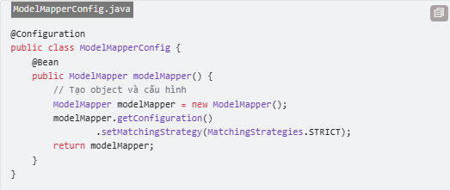

 |  |  | Sau đó, lúc nào cần thì lấy bean ModelMapper ra dùng thôi.

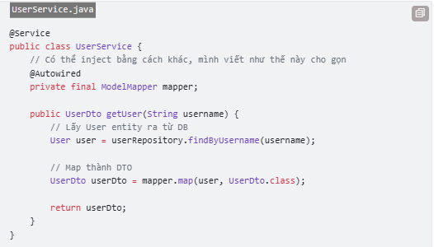

 | 8.2. Vài điều cần lưu ý
 |  | 8.2.1. Các mức độ mapping
 |  |  | Còn gọi là Matching strategy, có 3 loại mapping, mỗi loại có một hằng số biểu diễn (để set config):
 |  |  |  | ・Chiến lược map chuẩn: MatchingStrategies.STANDARD
 |  |  |  | ・Chiến lược map lỏng lẻo: MatchingStrategies.LOOSE
 |  |  |  | ・Chiến lược map chặt chẽ: MatchingStrategies.STRICT

 |  |  | Tiêu chí 1: Thứ tự các từ trong tên thuộc tính:
 |  |  |  | ・Standard: không quan tâm thứ tự
 |  |  |  | ・Loose: không quan tâm thứ tự
 |  |  |  | ・Strict: Thứ tự từ phải đúng

 |  |  | Tiêu chí 2: Thuộc tính nguồn (source property):
 |  |  |  | ・Standard: mọi từ trong tên thuộc tính nguồn phải tồn tại trong tên thuộc tính đích.
 |  |  |  | ・Loose: từ cuối cùng phải có trong tên thuọc tính đích
 |  |  |  | ・Strict: mọi từ trong thuộc tính nguồn phải khớp với toàn bộ từ

 |  |  | Tiêu chí 3: Thuộc tính đích (destination property):
 |  |  |  | ・Standard: mọi từ của thuộc tính đích phải khớp hết
 |  |  |  | ・Loose: chỉ cần từ cuối trong thuộc tính đích khớp là được
 |  |  |  | ・Strict: mọi từ trong thuộc tính đích phải khớp hết.
 |  |  |  |  | Để cấu hình, dùng method ModelMapper.getConfiguration().setMatchingStrategy().

 |  |  | Khuyến khích nên dùng Standard hoặc Strict. Trong trường hợp bất khả kháng mới dùng Loose.

 |  | 8.2.2. Tùy chỉnh cấu hình map
 |  |  | Cấu hình mapping có thể được điều chỉnh bằng cách set các thuộc tính của ModelMapper.getConfiguration().

 |  |  | Vài thuộc tính cấu hình căn bản như sau:
 |  |  |  | ・setSkipNullEnabled() có cho phép bỏ qua thuộc tính null hay không
 |  |  |  | ・setDeepCopyEnabled() mặc định dùng shallow copy, dùng deep copy thì sẽ chậm hơn.
 |  |  |  | ・setMatchingStrategy() đặt loại mapping (như phần trên)
 |  |  |  | ・setFieldAccessLevel() chỉ định field truy cập ở mức độ nào (private, public,...)
 |  |  |  | ・setMethodAccessLevel() chỉ định mức độ truy cập method, getter và setter (như trên)
 |  |  |  | ・setSourceNameTokenizer() chỉ định quy ước đặt tên cho thuộc tính ở source (object nguồn dùng để map)
 |  |  |  | ・setDestinationNameTokenizer() chỉ định quy ước đặt tên cho thuộc tính ở đích (object map ra).

 |  | 8.2.3. Nên dùng getter, setter
 |  |  | Hầu hết các model object trong Spring Boot đều chỉ public getter setter ra ngoài, các field được giữ private
 |  |  | Do đó, khi dùng ModelMapper thì cũng vậy:
 |  |  |  | ・Object nguồn thì cần có getter
 |  |  |  | ・Object đích cần có setter

9. Xử lý Request
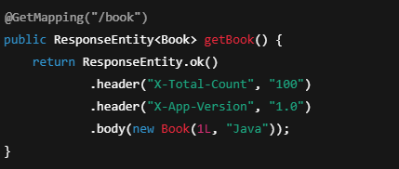
9. Xử lý Request
 | 9.1. Controller
 |  | Controller trong ứng dụng Spring Boot là nơi tiếp nhận request và trả về response cho client.
 |  | Có thể hiểu controller chính là lớp trung gian giữa server của bạn và bên ngoài.
 |  | Về mặt code, Controller chỉ đơn thuần là một bean được đánh dấu với @Controller hoặc @RestController.

 |  | Trong Spring Boot, có hai dạng Controller, tương ứng hai annotation trên:
 |  |  | ・@Controller có thể trả về View qua một String hoặc JSON data trong response body (nếu được chỉ định).
 |  |  |  | Thích hợp cho các controller có routing, chuyển trang các kiểu.
 |  |  | ・@RestController chỉ có thể trả về data trong response body.
 |  |  |  | Thích hợp cho các controller để cung cấp API.
 |  |  |  | Do đó, ta có thể nói @RestController = @Controller + @ResponseBody.

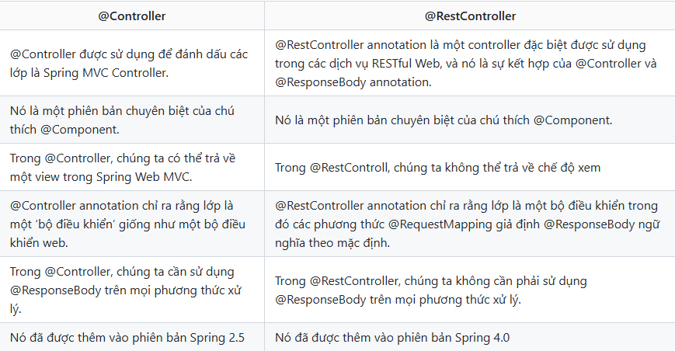

 | 9.2. Các hoạt động của controller

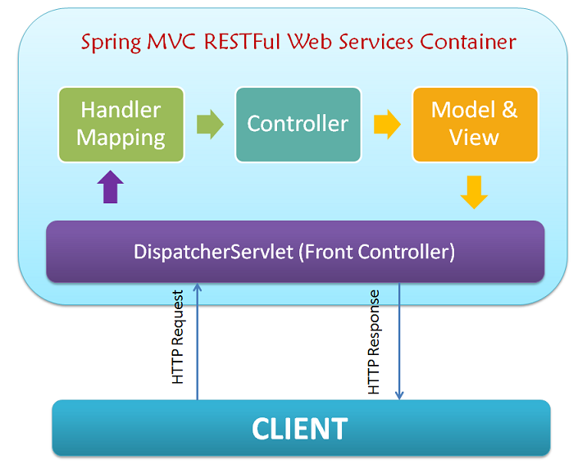

 |  | Khi client gửi một request tới server Spring Boot của mình, thì nó sẽ đi qua thứ gọi là Front controller trước.
 |  | Đây là controller có sẵn, nó có tác dụng sau:
 |  |  | ・Phân giải request, tìm coi request gọi tới method nào của controller nào để gọi đúng tới đó
 |  |  | ・Các data của request sẽ được parse ra và mapping tương ứng vào các tham số controller method (có @RequestParam, @PathVariable, @Header,... tương ứng).
 |  |  | ・Đặc biệt, Spring MVC có thể parse được các data phức tạp như enum, List hay object. Ví dụ enum trong request là dạng string, vẫn sẽ được parse đúng thành enum.
 |  |  | ・Nếu data không thể parse được, front controller sẽ trả về bad request (hoặc có cơ chế khác để chúng ta ghi đè lại việc này).
 |  | Với chiều ngược lại cũng tương tự như vậy. Dữ liệu trả về từ controller sẽ được build thành response và trả cho client.

 | 9.3. Controller mapping
 |  | 9.3.1. Các loại HTTP request
 |  |  | Mỗi HTTP request sẽ gồm 2 thông tin quan trọng:
 |  |  |  | ・Request tới URL nào (request tới đâu)
 |  |  |  | ・HTTP method là gì (thể hiện hành động gì đấy với URL)
 |  |  | Trong controller, chỉ cần nắm được hai thông tin trên thì sẽ bắt được mọi request được gửi tới, sau đó mới xử lý tiếp.
 |  |  | Trong Rest API design, thì người ta thường dùng danh từ trong URL để chỉ đối tượng được tác động.
 |  |  | Còn các HTTP method để đại diện cho hành động nào sẽ áp dụng lên đối tượng đó.

 |  |  | Thường thì theo khuyến nghị người ta sử dụng đúng HTTP method với các hành động CRUD tương ứng:
 |  |  |  | ・Create: dùng POST method
 |  |  |  | ・Read: dùng GET method
 |  |  |  | ・Update: dùng PUT method
 |  |  |  | ・Delete: dùng DELETE method

 |  | 9.3.2. Bắt các request
 |  |  | Spring Boot dùng các annotation sau, đánh dấu lên từng method của controller, để chỉ định rằng khi HTTP method tương ứng gọi tới thì method sẽ được thực thi.

 |  |  | Ví dụ trên có 2 method, bắt tương ứng hai request là GET /users và DELETE /users/{id}.
 |  |  | Khi có request tương ứng gửi tới, thì hai method trên sẽ thực thi và trả về kết quả cho client.

 |  |  | Các annotation phổ biến như @GetMapping, @PostMapping, @PutMapping,... có dạng là tên HTTP method cộng với từ "mapping".
 |  |  | Ngoài ra còn có thể dùng @RequestMapping và chỉ định thuộc tính method như sau.

 |  |  | Ngoài ra, @RequestMapping còn có thể dùng bên trên class controller, để chỉ định endpoint gốc cho toàn bộ method bên trong nó.

 |  | 9.3.3. Nhận request data trong Controller
 |  |  | Controller nhận dữ liệu từ request, tùy vào dữ liệu nằm ở đâu mà chúng ta có cách lấy ra khác nhau:
 |  |  |  | ・Request param (query string)
 |  |  |  | ・Path variable
 |  |  |  | ・Request body
 |  |  |  | ・Header

 |  |  | 9.3.3.1. Request param (query string)
 |  |  |  | Ví dụ như request sau GET /users?age=18&name=Dũng thì chúng ta có 2 request param là age = 18 và name = Dũng.

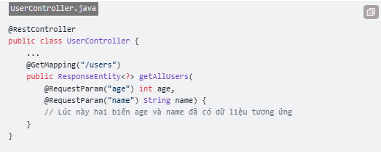

 |  |  |  | Trong trường hợp @RequestParam có thêm các tham số khác, thì chúng ta phải viết như sau.
 |  |  |  | Ví dụ cả hai trường age và name trên đều là optional, không bắt buộc, nên chúng ta dùng thuộc tính required = false cho @RequestParam (mặc định là true).

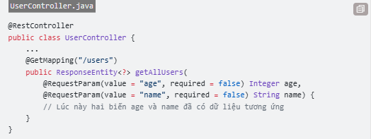

 |  |  |  | Lúc này, do biến age có thể không có, nên phải cho nó kiểu Integer có giá trị null để biết được age có được gửi lên hay không.
 |  |  |  | Nếu là kiểu primitive thì nó sẽ luôn có giá trị mặc định.
 |  |  |  | Ngoài ra @RequestParam cũng có thuộc tính defaultValue, nếu request không chỉ định thì giá trị default đó sẽ được sử dụng.

 |  |  | 9.3.3.2. Path variable
 |  |  |  | Path variable là một phần trong đường dẫn URL, ví dụ GET /users/123/info thì 123 là path variable.
 |  |  |  | Sử dụng @PathVariable để làm việc này, tương tự như dùng @RequestParam.

 |  |  |  | @PathVariable cũng có các thuộc tính tương tự @RequestParam.

 |  |  | 9.3.3.3. Request body
 |  |  |  | Request method PUT, POST mới có request body, đây là nơi chứa data chính để gửi lên.
 |  |  |  | Thường thì request body sẽ ở dạng JSON hoặc form-data, khi vào controller sẽ được tự động parse ra thành Object (ví dụ DTO chẳng hạn).

 |  |  | 9.3.3.4. Header

 |  |  |  | Thông tin username, password được encode trong header có tên là Authorization. Muốn lấy được value trong header, thì các bạn sử dụng @Header như trên.

 | 9.4. Cơ bản về HTTP response
 |  | Khi Controller nhận được dữ liệu request, nó sẽ đẩy xuống cho tầng Service xử lý. Sau đó dữ liệu sẽ được Service trả về, và Controller sẽ phải return về lại cho client.
 |  | Request là thứ được gửi lên, thì response ngược lại, là dữ liệu trả về cho mỗi request.

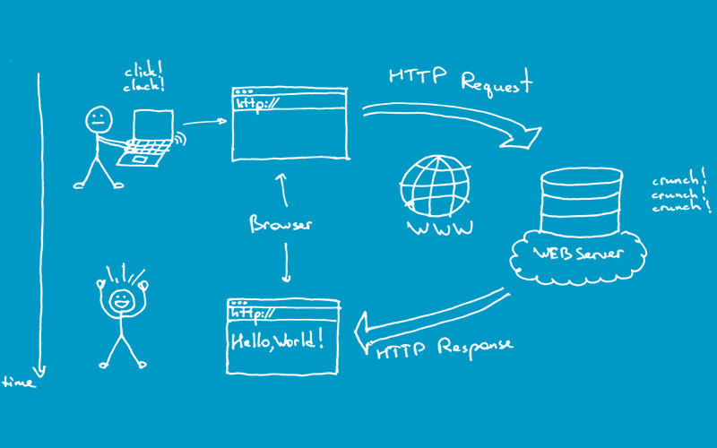

 |  | HTTP response có 3 thông tin chính cần quan tâm:
 |  |  | ・Status code: một con số báo response có thành công hay không.
 |  |  |  | Ví dụ 200 là OK, 401 là không được xác thực, 403 là không đủ quyền, 404 là không tìm thấy.
 |  |  | ・Header: tương tự request, response cũng có các header
 |  |  | ・Body: ví dụ chỉ trả về status code thì chưa đủ, có thể bạn sẽ muốn thêm 1 số thông báo, hay dữ liệu gì đó. Thì lúc này chúng sẽ được chứa trong response body.
 |  | Spring Boot sử dụng các annotation, một vài class khác để thực hiện xử lý response trả về.

 | 9.5. Xử lý response trong Controller
 |  | 9.5.1. @ResponseBody và @ResponseStatus
 |  |  | Với REST API, dữ liệu khi trả về sẽ nằm trong response body, dạng JSON.
 |  |  | Nếu dùng @RestController thì không cần @ResponseBody vì nó mặc định có rồi,
 |  |  | còn ngược lại @Controller thì phải chỉ định rõ dữ liệu nằm ở đâu trong response.

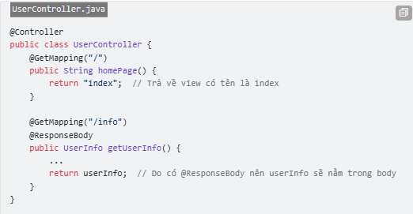

 |  |  | Mặc định Spring Boot sẽ trả về 1 số status code như 200, 401,... tự động nếu bạn không cấu hình tùy chỉnh.
 |  |  | Ví dụ khi request không hợp lệ thì status 400 (Bad request) sẽ được tự động return nếu bạn không có code xử lý việc đó.
 |  |  | Bên cạnh đó, Spring Boot còn có @ResponseStatus để chỉ định controller sẽ trả về status nào đó, ngay cả khi thực hiện thành công.

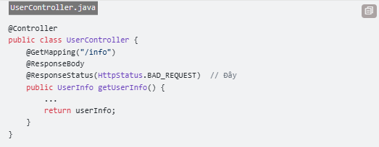

 |  | 9.5.2. Dùng đối tượng HttpServletResponse param
 |  |  | Cách này sử dụng đối tượng tham số HttpServletResponse trong method của Controller,
 |  |  | khi Controller method được gọi thì đối tượng này tự động truyền vào. Thường thì nó sẽ đi kèm với HttpServletRequest như sau.

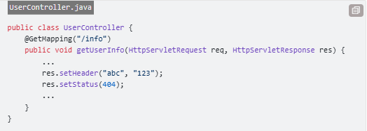

 |  | 9.5.3. Dùng class ResponseEntity<T>
 |  |  | Đây là cách sử dụng repsonse tốt nhất và mình khuyến khích sử dụng. Nó có ưu điểm hơn hai cách trước như sau:
 |  |  |  | ・Không cần code dài dòng, class này có sử dụng builder nên dùng khá tiện.
 |  |  |  | ・Với @ResponseStatus thì chỉ set cứng status code, tuy nhiên nếu mình muốn status code khác nhau tùy vào điều kiện thì sao. ResponseEntity<T> sẽ giải quyết được hết.
 |  |  |  | ・Có thể vừa đặt data trong body, vừa tùy chỉnh header, vừa,... cùng lúc được luôn.
 |  |  |  | ・Trả JSON cho REST API
 |  |  | Trong code thì các bạn chỉ cần đổi return type của method từ return gì đó (tạm gọi là X) thành kiểu ResponseEntity<X> là được.

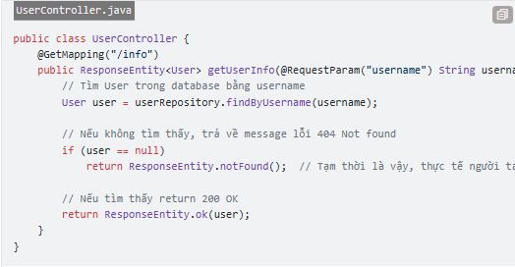

 |  |  | ResponseEntity<T> có thể dùng 3 cách:
 |  |  |  | ・Tạo mới object dạng new ResponseEntity<>(user, HttpStatus.OK)
 |  |  |  | ・Dùng dạng static method ResponseEntity.ok(user)
 |  |  |  | ・Dùng dạng builder ResponseEntity.status(HttpStatus.BAD_REQUEST).body("User not found").build()

 |  |  | Với ResponseEntity, vừa có thể tùy chỉnh status code, body response tùy vào các điều kiện khác nhau, vừa có thể chỉnh các thông số response khác như header,... khá tiện.
 |  |  | Cho phép tùy chỉnh đầy đủ:
 |  |  |  | ・Body
 |  |  |  | ・HTTP status
 |  |  |  | ・HTTP headers

 |  |  | 9.5.3.1. Cấu trúc của ResponseEntity

 |  |  | 9.5.3.2. 200 OK

 |  |  | 9.5.3.3. 201 CREATED

 |  |  | 9.5.3.4. 404 NOT FOUND

 |  |  | 9.5.3.5. 400 BAD REQUEST

 |  |  | 9.5.3.6. Không có body

 |  |  | 9.5.3.7. Set HEADER

10. Validation
10. Validation
 | Validation là hành động kiểm tra tính hợp lệ của dữ liệu. Việc này giúp cho hệ thống hoạt động an toàn, đảm bảo, tránh xử lý dữ liệu lỗi,…
 | và cũng giúp ngăn chặn một số cuộc tấn công phổ biến như SQL injection hoặc XSS.

 | 10.1. Viết Validation ở đâu
 |  | Trong một hệ thống web hoàn chỉnh, có hai phần client side và server side, thì validation cũng có thể thực hiện ở hai nơi tương ứng.
 |  | Chúng ta nên validate ở cả hai, chúng có lợi ích riêng như:
 |  |  | ・Validate ở client thì có thể nhanh chóng thông báo cho user, giúp giảm việc chờ đợi server phản hồi
 |  |  | ・Validate ở server cung cấp thêm một lớp nữa để đảm bảo rằng dữ liệu luôn hợp lệ.

 | 10.2. Validation thủ công
 |  | Hầu hết các ngôn ngữ cho backend như Java, C#, PHP,... đều có những thư viện, framework khá tiện cho việc validate dữ liệu.
 |  | Chúng cung cấp cách viết code ngắn gọn và dễ hiểu hơn cho việc validation.

 |  | Chỉ những trường hợp nào không thể dùng thư viện để validate được thì mới sử dụng đến code.

 | 10.3. Validation đúng cách trong Spring Boot
 |  | 10.3.1. Dependency
 |  |  | Spring Boot có package spring-boot-starter-validation dùng cung cấp các validation API dưới dạng annotation để tiện sử dụng.
 |  |  | Nếu project dùng Maven, thêm block sau vào file pom.xml.

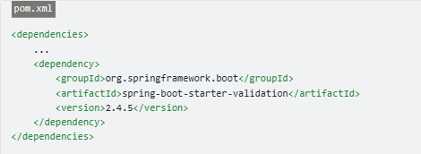

 |  |  | Các starter package là những package mà gom các thư viện khác lại. Spring Boot dùng các starter package là để đơn giản hóa việc thêm các package cho bạn.
 |  |  | Như trên, package spring-boot-starter-validation là tổng hợp của Hibernate validator và vài thư viện khác.

 |  | 10.3.2. Quy rình validation
 |  |  | Trong Spring Boot, việc validation gồm 2 bước:
 |  |  |  | ・Thêm các annotation ràng buộc trên các field của class nào đó.
 |  |  |  |  | Mỗi annotation có ý nghĩa riêng, ví dụ @NotNull, @NotEmpty, @Email,…
 |  |  |  | ・Class đó được dùng ở vị trí nào cần đảm bảo hợp lệ
 |  |  |  |  | ví dụ truyền cho method làm tham số, mà tham số phải hợp lệ rồi mới thực hiện method, thì thêm @Valid hoặc @Validated trên tham số (thuộc class đó).

 |  |  |  | Bước 1:

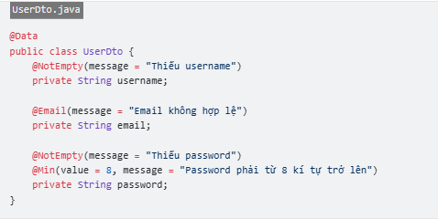

 |  |  |  | Bước 2:
 |  |  |  |  | khi Controller nhận dữ liệu từ client như sau, thì để đảm bảo dữ liệu trong đó hợp lệ, thì cần thêm @Valid như sau.

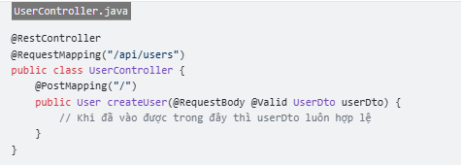

 | 10.3. Xử lý lỗi khi validation fail
 |  | Ở đoạn code ngay phía trên, nếu dữ liệu không hợp lệ, thì method createUser sẽ không được gọi. Lúc này là validation đã bị fail.
 |  | Spring Boot có hai cách để xử lý việc này:
 |  | Spring Boot có hai cách để xử lý việc này:
 |  |  | ・Dùng thêm 1 tham số cuối cùng là BindingResult.
 |  |  |  | Nếu validation fail, method vẫn sẽ được gọi vào, và chúng ta có thể check tham số
 |  |  |  | BindingResult kia có chứa lỗi hay không, từ đó xử lý phù hợp.

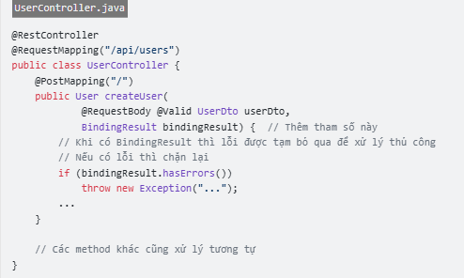

 |  |  | ・Dùng thêm 1 tham số cuối cùng là BindingResult.
 |  |  |  | Nếu không, chương trình ném ra lỗi BindException. Chúng ta chỉ cần bắt lỗi lại với @ExceptionHandler (ở bài trước) và xử lý phù hợp

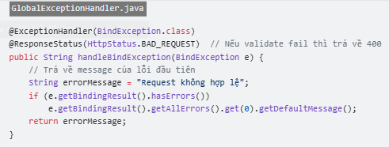

 |  |  | Ưu tiên dùng cách 2 hơn do nó gọn và chỉ viết một lần xử lý.

 | 10.4. Các annotation trong Validation
 |  | 10.4.1. Nhóm kiểm tra NULL / RỖNG

 |  | 10.4.2. Nhóm STRING

 |  | 10.4.3. Nhóm NUMBER

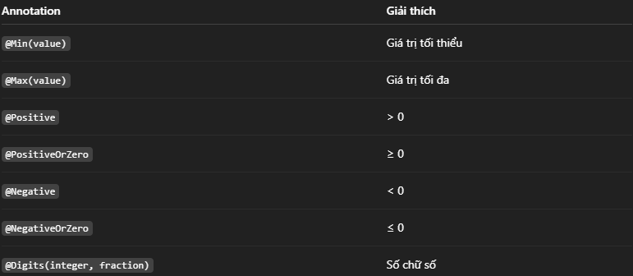

 |  | 10.4.4. Nhóm DATE / TIME

 |  | 10.4.5. Nhóm BOOLEAN

 |  | 10.4.6. Nhóm COLLECTION / ARRAY

11. Exception
11. Exception
 | Exception cơ bản là đối tượng đại diện cho một lỗi xảy ra khi chạy chương trình. Lỗi này có thể do tác động bên ngoài hoặc chính trong code ném ra.
 | Nhiệm vụ của chúng ta là phải "bắt" và "xử lý" chúng một cách thích hợp (đưa ra thông báo lỗi,...). Nếu exception không được xử lý, nó có thể làm chương trình bị dừng.

 | Với Spring Boot, nếu dùng try catch như trên cho mọi nơi có exception, thì thực sự không hay.
 | Nó khiến cho việc Refactor khó khăn hơn (cải thiện cấu trúc và tổ chức nguồn mã tốt hơn mà không làm thay đổi hành vi bên ngoài ứng dụng)

 | 11.1. @ControllerAdvice và @ExceptionHandler
 |  | Spring Boot sử dụng hai annotation @ControllerAdvice và @ExceptionHandler bên trong để thực hiện bắt mọi exception xuất hiện trong ứng dụng.
 |  | Thường thì class controller để bắt exception và các class exception khác được đặt trong thư mục exception/.

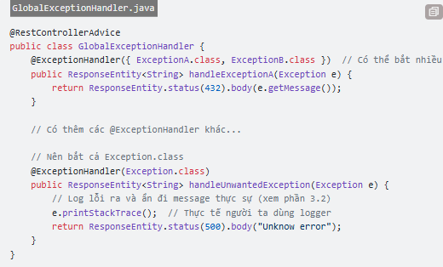

 |  | Nếu có exception ở bất cứ đâu, sẽ được chuyển tới method có @ExceptionHandler tương ứng. Thứ tự đặt chúng không quan trọng,
 |  | Spring sẽ tự động tìm cái phù hợp nhất, nếu không có thì chuyển dần lên các exception class cha (do đó, nên có một @ExceptionHandler để bắt Exception class, dành cho các exception còn lại).
 |  | Các method này viết tương ứng với method của Controller, nhưng thay vì trả data về thì chúng ta trả về message lỗi.

 | 11.2. Vài mẹo khi xử lý exception
 |  | 11.2.1. Tạo các exception class tùy chỉnh
 |  |  | Mặc dù Spring Boot có các class exception có sẵn như IllegalAccessException,... chúng ta vẫn nên tạo cac class exception của riêng mình. Điều này giúp ta phân biệt giữa:
 |  |  |  | ・System exception: Do hệ thống, các framework, thư viện ném ra
 |  |  |  | ・Custom exception: Do code mình viết ném ra khi có gì đó "sai sai". Ví dụ user không tồn tại, request quá nhiều,...

 |  | 11.2.2. Che giấu lỗi hệ thống
 |  |  | Nguyên tắc quan trọng khi xử lý exception phía backend là:

 |  |  | Do đó, dễ thấy được lợi ích của việc chia hai loại exception ở phần trên:
 |  |  |  | ・Với system exception: cần ẩn message đi, không return về cho client (mà return về một message khác)
 |  |  |  | ・Với custom exception: do viết code ném ra, nên message có thể return về cho client được.

 |  |  | Ngoài ra, với system exception cần thực hiện log ra đâu đó, để biết và sửa lỗi. Ví dụ log ra console, hoặc ra file, để nhanh chóng phát hiện và xử lý.

12. Bad practice
11. Bad practice
 | 11.1. Dùng try catch finally để logging
 |  | Trong các method trong controller thường dùng try catch finally để thực hiện việc bắt lỗi và logging (ghi nhật kí).

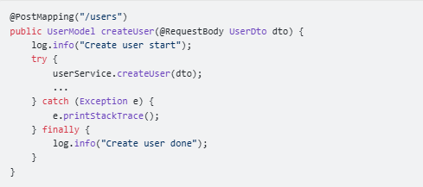

 |  | Code như vậy sẽ gây ra 2 vấn đề. Thứ nhất làm code dài dòng, API nào cũng phải try catch finally thế này không hay.
 |  | Thứ hai, làm cho @ExceptionHandler không còn ý nghĩa (do được xử lý bởi try catch rồi).
 |  | Giải pháp cho trường hợp này:
 |  |  | ・Dùng Spring AOP để inject đoạn code logging vào trước và sau mỗi Controller method
 |  |  | ・Loại bỏ try catch finally, để việc xử lý exception cho @ExceptionHandler

 | 11.2. Luôn dùng ResponseEntity<T>
 |  | ại một vấn đề nữa liên quan tới Controller method. Đây là việc lạm dụng class ResponseEntity<T> làm kiểu trả về trong Controller method quá mức

 |  | Vấn đề ở đây là khả năng vi phạm nguyên tắc Single Responsibility (chữ S trong SOLID). Có 2 trường hợp.
 |  |  | ・Thứ nhất, nếu dùng như trên đoạn code thì sẽ vi phạm Single Responsibility. Do controller method vừa xử lý trường hợp 200, vừa xử lý trường hợp lỗi 400,
 |  |  |  | rõ ràng là đang làm 2 việc khác nhau. Controller method nên chỉ tập trung vào nhiệm vụ chính, nghĩa là trường hợp thành công 200.
 |  |  |  | Các trường hợp lỗi thì ném exception cho @ExceptionHandler xử lý.
 |  |  | ・Trường hợp 2, nếu chỉ dùng method ok() thì dùng ResponseEntity<T> làm gì.
 |  |  |  | Chúng ta hoàn toàn có thể đơn giản nó đi như sau. Nếu bạn muốn trả về status code khác 200, chỉ cần thêm @ResponseStatus.

 | 11.3. Sử dụng các Exception class có sẵn
 |  | Thông thường, trong một app sẽ chia ra 2 loại exception:
 |  |  | ・Technical exception: về mặt kĩ thuật, do code gây ra nên cần fix hoặc có biện pháp xử lý.
 |  |  | ・Business exception: về mặt logic nghiệp vụ, do điều gì đó không đúng, không hợp lệ khi xử lý business logic. Thường sẽ đưa ra thông báo yêu cầu user điều chỉnh và thử lại.

 |  | Vậy tại sao lại cần phân biệt chúng? Thực ra không phân biệt cũng chả hại gì, nhưng tốt hơn là nên phân biệt ra.
 |  | Lấy ví dụ đơn giản là khi dùng với logging để log bug ra console:
 |  |  | ・Business exception không cần log ra làm gì (vì sao thì tự ngẫm nhé)
 |  |  | ・Technical exception phải log ra để dễ dàng đọc được và debug

13. JPA
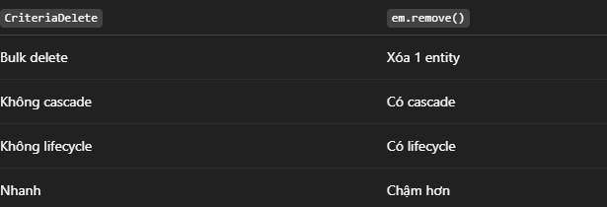
13. JPA
 | JPA (viết tắt của Java Persistence API) là một tiêu chuẩn kỹ thuật trong lĩnh vực phát triển ứng dụng Java để lập trình đối tượng quan hệ (ORM).
 | JPA được cung cấp bởi Oracle và đã được thừa nhận là một tiêu chuẩn quốc tế.
 | JPA cung cấp cách tiếp cận trừu tượng cho việc lưu trữ và truy xuất dữ liệu trong cơ sở dữ liệu quan hệ.
 | Sử dụng JPA, chúng ta có thể tập trung vào thiết kế ứng dụng của mình hơn là phải lo về cách lưu trữ và truy xuất dữ liệu như thế nào.

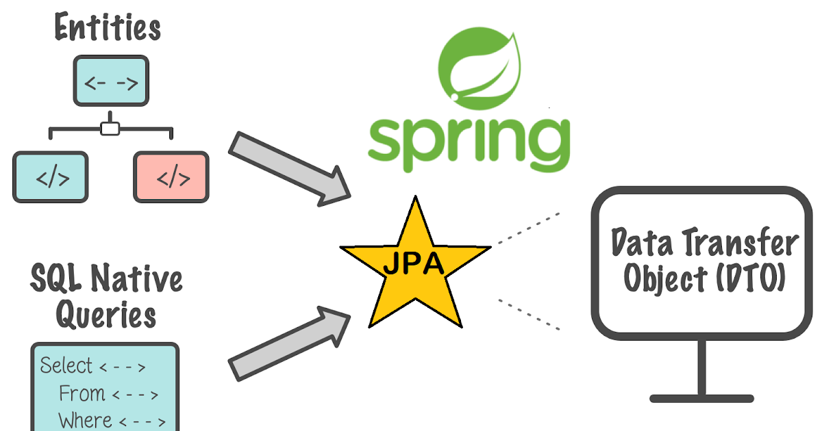

 | 13.1 Sự cần thiết của JPA trong ứng dụng Java
 |  | JDBC (Java Database Connectivity), một API được cung cấp bởi Sun Microsystems để tương tác với cơ sở dữ liệu.
 |  | Tuy nhiên, với JDBC, chúng ta cần phải viết rất nhiều code để thực hiện các hoạt động đơn giản như việc lấy và cập nhật dữ liệu.
 |  | Điều này có thể làm cho ứng dụng của chúng ta trở nên phức tạp và khó bảo trì.

 |  | Vì vậy, JPA ra đời nhằm giải quyết vấn đề này bằng cách giảm bớt sự phức tạp của việc tương tác với cơ sở dữ liệu.
 |  | Với JPA, ta có thể sử dụng đối tượng Java để lưu trữ và truy xuất dữ liệu.
 |  | Hơn nữa, JPA sẽ tự động chuyển đổi các đối tượng thành các câu truy vấn SQL để thực hiện việc lưu trữ và truy xuất, giúp lập trình viên chúng ta tập trung vào việc phát triển tính năng của ứng dụng mà không phải lo nhiều về SQL phức tạp.

 | 13.2. Vai trò của JPA trong phát triển ứng dụng
 |  | JPA là một công nghệ quan trọng trong việc phát triển ứng dụng Java, bởi vì nó giúp:
 |  |  | ・Viết code ít hơn: Sử dụng JPA, chúng ta có thể sử dụng các đối tượng Java thay vì phải viết các câu truy vấn SQL hoặc sử dụng JDBC trực tiếp.
 |  |  |  | Điều này làm cho code trở nên ngắn gọn hơn và dễ đọc hơn, giảm thiểu tối đa boilerplate code.
 |  |  | ・Dễ bảo trì: Với JPA, việc thay đổi cấu trúc cơ sở dữ liệu trở nên dễ dàng hơn.
 |  |  |  | Chúng ta chỉ cần thay đổi định nghĩa của đối tượng Java và JPA sẽ tự động áp dụng các thay đổi này vào cơ sở dữ liệu tương ứng.
 |  |  | ・Hiệu suất cao: JPA giúp tối ưu hóa việc truy xuất và lưu trữ dữ liệu trong cơ sở dữ liệu.
 |  |  |  | Nó sử dụng các kỹ thuật như lazy loading và caching để giảm thiểu số lần truy cập vào cơ sở dữ liệu.

 | 13.3. ORM
 |  | ORM (Object-Relational Mapping) là một kỹ thuật trong lập trình để ánh xạ các đối tượng Java vào cơ sở dữ liệu quan hệ.
 |  | Khi sử dụng ORM, chúng ta có thể làm việc với cơ sở dữ liệu thông qua các đối tượng Java, thay vì phải sử dụng các câu truy vấn SQL trực tiếp.

 |  | Một số ORM framework hỗ trợ JPA
 |  |  | ・Hibernate: Hibernate là một trong những framework ORM phổ biến nhất và cũng là backend mặc định cho JPA.
 |  |  |  | Nó cung cấp các tính năng mạnh mẽ và linh hoạt cho việc tương tác với cơ sở dữ liệu quan hệ.
 |  |  | ・EclipseLink: EclipseLink là một framework ORM mạnh mẽ khác được sử dụng rộng rãi trong cộng đồng Java. Nó cũng hỗ trợ đầy đủ JPA.
 |  |  | ・OpenJPA: OpenJPA là một framework ORM được phát triển bởi Apache. Nó cung cấp một loạt các tính năng để làm việc với cơ sở dữ liệu quan hệ và hỗ trợ đầy đủ JPA.

 | 13.4. Kiến trúc JPA

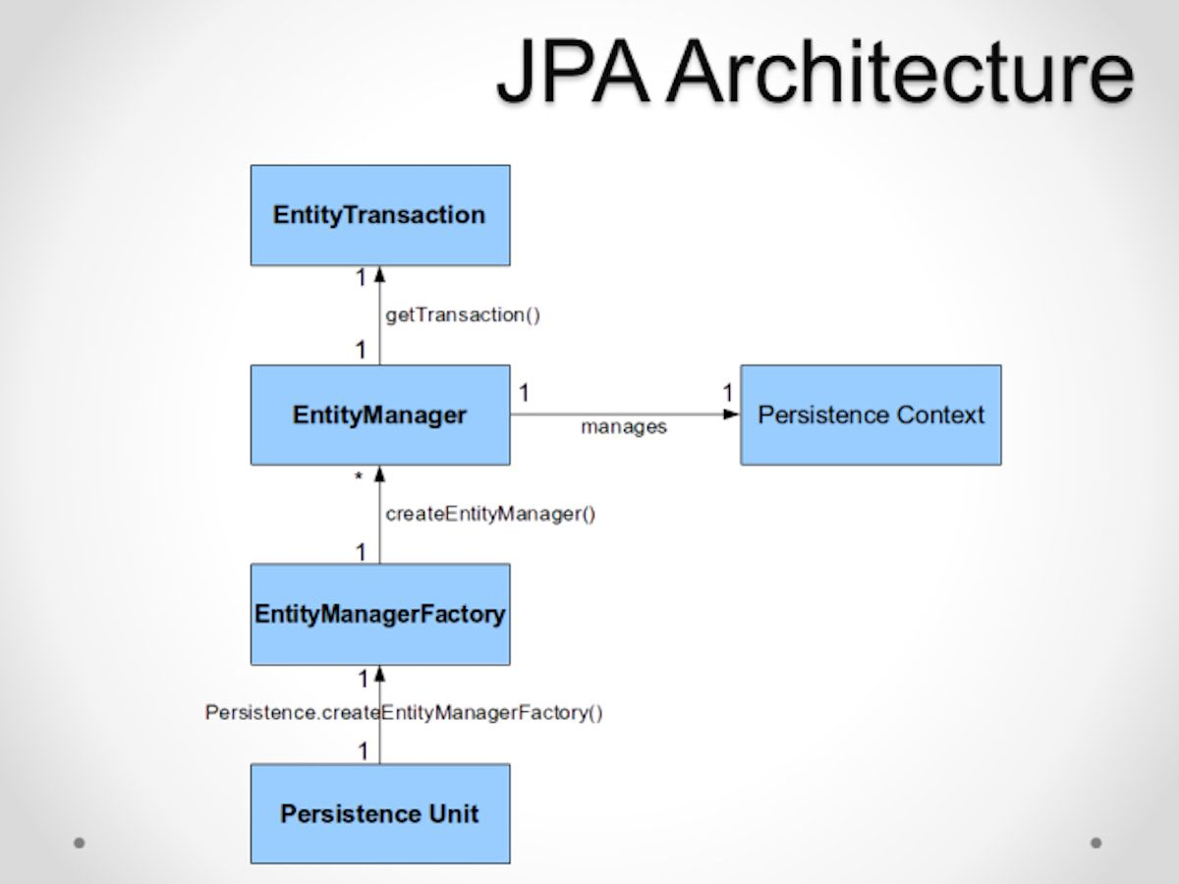
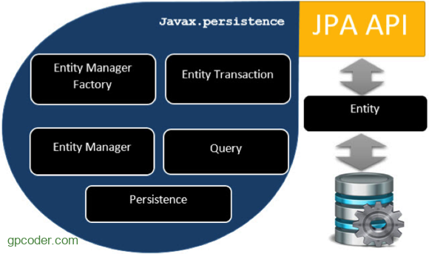
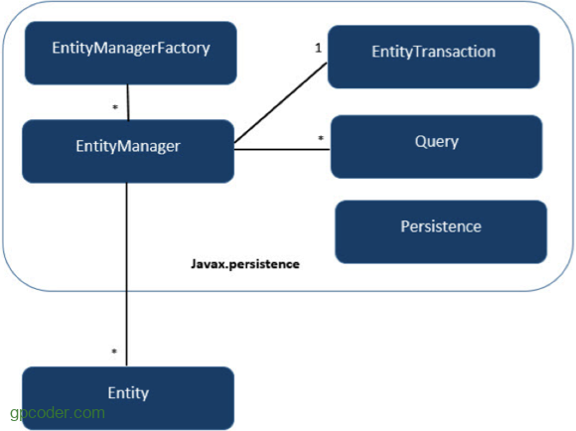

 |  | 13.4.1. Định nghĩa Entity
 |  |  | Trong JPA, một Entity là một đối tượng Java ánh xạ vào một bảng trong cơ sở dữ liệu. Chúng ta có thể hiệu là mối quan hệ 1-1.
 |  |  | Đối tượng Entity chứa thông tin về cấu trúc và dữ liệu của bảng.
 |  |  | Để định nghĩa một Entity trong JPA, chúng ta có thể sử dụng các annotation như @Entity, @Table, @Column, vv.

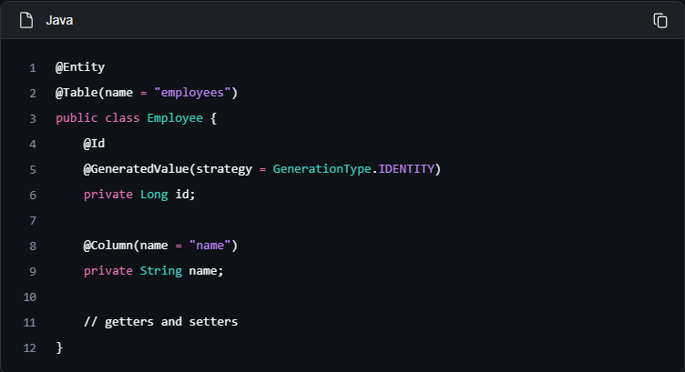

 |  |  | Dưới đây là một số đặc điểm của một Entity:
 |  |  |  | ・Entity có thể tương tác với cơ sở dữ liệu quan hệ.
 |  |  |  | ・Entity được xác định thông qua một định danh (id), tương đương với khóa chính trong table của cơ sở dữ liệu quan hệ.
 |  |  |  | ・Entity hỗ trợ transaction.
 |  |  |  | ・Entity hỗ trợ kế thừa giống như những class Java khác.

 |  | 13.4.2. Quản lý Entity Manager
 |  |  | Entity Manager là một thành phần quan trọng trong JPA. Nó là một interface cung cấp các API cho việc tương tác với các Entity.
 |  |  | Nó làm nhiệm vụ quản lý các đối tượng Entity và từ đó chúng ta có thể sử dụng Entity Manager để thực hiện các hoạt động CRUD (Create, Read, Update, Delete) trên cơ sở dữ liệu.

 |  |  | Một số chức năng cơ bản của EntityManager như:
 |  |  |  | ・Persist: phương thức này dùng để lưu một thực thể mới tạo vào cơ sở dữ liệu.
 |  |  |  | ・Merge: dùng để cập nhật trạng thái của entity vào cơ sở dữ liệu.
 |  |  |  | ・Remove: xóa một instance của entity.

 |  | 13.4.3. EntityManagerFactory
 |  |  | EntityManagerFactory được dùng để tạo ra một instance của EntityManager.

 |  | 13.4.4. Entity Transaction
 |  |  | Trong JPA, mỗi hoạt động liên quan đến cơ sở dữ liệu sẽ được thực hiện trong một transaction.
 |  |  | Transaction là một tập hợp các hoạt động ghi và đọc dữ liệu liên quan mà thường được thực hiện cùng nhau và được xem như là một thao tác duy nhất.
 |  |  | Việc sử dụng các thao tác liên quan trong cùng một Transaction sẽ giúp đảm bảo tính toàn vẹn của dữ liệu khi thực hiện.
 |  |  | Để làm việc với transaction trong JPA, chúng ta sử dụng Entity Transaction.

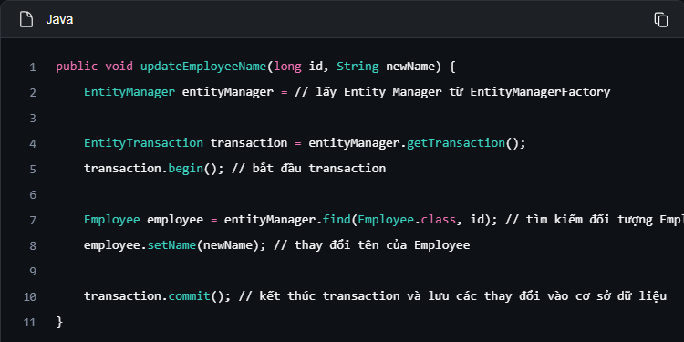

 |  |  | Các bước thực hiện Transaction
 |  |  |  | ・Chúng ta sử dụng phương thức getTransaction() của Entity Manager để lấy Entity Transaction.
 |  |  |  | ・Sau đó, chúng ta bắt đầu transaction bằng cách gọi begin(). Trong một transaction, chúng ta có thể thực hiện các hoạt động liên quan đến cơ sở dữ liệu
 |  |  |  | ・Cuối cùng gọi phương thức commit() để kết thúc transaction và lưu các thay đổi vào cơ sở dữ liệu.

 |  |  | Một Transaction là một tập hợp các thao tác trong đó tất cả các thao tác phải được thực hiện thành công hoặc tất cả thất bại.
 |  |  | Một database transaction bao gồm một tập hợp các câu lệnh SQL được committed hoặc rolled back trong một unit.

 |  | 13.4.5. Quản lý Persistence Context
 |  |  | Persistence Context là một trong những khái niệm quan trọng trong JPA, là một vùng nhớ tạm thời được quản lý bởi Entity Manager và chứa các đối tượng đã được truy xuất từ cơ sở dữ liệu.
 |  |  | Khi chúng ta lấy một đối tượng từ cơ sở dữ liệu bằng cách sử dụng Entity Manager, đối tượng này được lưu trong Persistence Context.
 |  |  | Khi bạn thay đổi đối tượng trong Persistence Context, JPA sẽ tự động theo dõi các thay đổi này và cập nhật nó vào cơ sở dữ liệu khi transaction kết thúc.

 |  | 13.4.6. Query
 |  |  | Đây là một interface, được mỗi nhà cung cấp JPA implement để có được các đối tượng quan hệ đáp ứng các tiêu chí (criteria) truy vấn.

 | 13.5. Các tính năng của JPA
 |  | Một số tính năng của JPA:
 |  |  | ・No-code Repository: Một trong những lợi ích lớn nhất của JPA là chúng ta không cần phải viết mã SQL hay DAO (Data Access Object) để làm việc với cơ sở dữ liệu.
 |  |  |  | Thay vào đó, JPA cung cấp Repository Interfaces để thực hiện các hoạt động CRUD.
 |  |  | ・Khả năng mở rộng: Với JPA, chúng ta có thể thay đổi cơ sở dữ liệu mà không cần sửa đổi mã nguồn ứng dụng.
 |  |  |  | Điều này làm cho việc di động giữa các hệ thống cơ sở dữ liệu khác nhau dễ dàng hơn.
 |  |  |  | Ngoài ra, JPA còn cho phép chúng ta mở rộng ứng dụng dễ dàng bằng cách thêm mới các Entity và Repository mới mà không cần phải sửa đổi mã nguồn đã có.
 |  |  | ・JPA hỗ trợ plugable, tức là có thể sử dụng nhiều 3rd khác nhau như Hibernate hay MyBatis.
 |  |  | ・Hỗ trợ cấu hình thông qua annotation và xml.
 |  |  | ・Giảm bớt số lớp yêu cầu cho việc phát triển persistence.
 |  |  | ・Không cần phải viết các mô tả triển khai trong XML. Các Annotation dựa trên metadata đã hỗ trợ trong các ứng dụng JPA.
 |  |  | ・Đã chuẩn hóa ORM và dễ dàng phát triển hơn.
 |  |  | ・JPA hỗ trợ truy vấn động và tĩnh.
 |  |  | ・Nhiều IDE hỗ trợ phát triển ứng dụng JPA và có thể tự động sinh code ánh xạ từ cơ sở dữ liệu thành các entity và ngược lại.

 | 13.6. JPQL
 |  | JPQL (Java Persistence Query Language) là ngôn ngữ truy vấn dành cho JPA.
 |  | Nó giống SQL nhưng KHÔNG viết trên bảng (table) mà viết trên Entity (class Java).
 |  | SQL: làm việc với bảng + cột trong database còn JPQL: làm việc với class Entity + thuộc tính

 |  | 13.6.1. Lợi ích so với SQL
 |  |  | Dùng SQL được, nhưng JPQL có mấy cái lợi:
 |  |  |  | ・Không phụ thuộc DB (MySQL, PostgreSQL, Oracle… đổi DB ít đau đầu hơn)
 |  |  |  | ・Làm việc trực tiếp với Entity → trả về object Java luôn
 |  |  |  | ・Spring Data JPA hỗ trợ sẵn, code gọn hơn
 |  |  | JPQL sinh ra để nói chuyện với Entity, không phải với database.

 |  | 13.6.2. JPQL đặt đâu trong code
 |  |  | Hay gặp nhất là trong @Query của Spring Data JPA.

 |  |  | Trong đó:
 |  |  |  | ・Category là Entity
 |  |  |  | ・c là alias (đặt tên cho dễ gọi)

 |  | 13.6.3. WHERE trong JPQL

 |  |  | Trong đó:
 |  |  |  | ・c.name → thuộc tính name trong class Category
 |  |  |  | ・:name → tham số truyền từ method vào

 |  | 13.6.4. JPQL + LIKE (tìm kiếm gần đúng)

 |  | 13.6.5. JPQL vs SQL
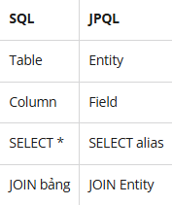

 |  |  | JPQL không biết bảng là gì, nó chỉ biết Entity.

 |  | 13.6.6. Lỗi người mới hay gặp
 |  |  | ・Viết tên bảng thay vì tên Entity
 |  |  | ・Viết tên cột DB thay vì field trong class
 |  |  | ・Quên alias ©
 |  |  | ・Sai package khi dùng new DTO()

 | 13.7. Viết truy vấn JPQL với EntityManager
 |  | 13.7.1. Tạo đối tượng truy vấn
 |  |  | createQuery là method của EntityManager dùng để tạo đối tượng truy vấn JPQL
 |  |  | Nó KHÔNG chạy query ngay, mà chỉ build query object.

 |  |  | Trong đó:
 |  |  |  | ・jpql: chuỗi JPQL
 |  |  |  | ・resultClass: kiểu dữ liệu trả về

 |  | 13.7.2. Vòng đời của createQuery

 |  |  | Chạy xong các method trên thì JPQL mới chạy xuống DB

 |  | 13.7.3. Lấy 1 bản ghi
 |  |  | getSingleResult được sử dụng để lấy 1 bản ghi

 |  |  | Có thể ném exception:
 |  |  |  | ・NoResultException: Không tìm thấy bản ghi nào
 |  |  |  | ・NonUniqueResultException: Được bán ra khi lấy dược nhiều hơn 1 bản ghi

 |  | 13.7.4.Lấy nhiều bản ghi
 |  |  | getResultList được sử dụng để lấy nhiều bản ghi

 |  | 13.7.5. UPDATE/ DELETE
 |  |  | Sử dụng JPQL để viết câu lệnh UPDATE rôi dùng phương thức executeUpdate() để thực thi update

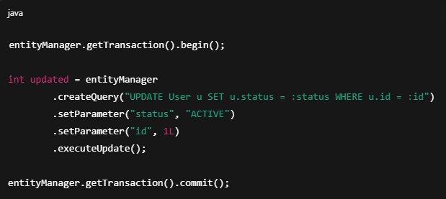

 |  |  | Sử dụng JPQL để viết câu lệnh DELETE rôi dùng phương thức executeUpdate() để thực thi xóa bản ghi

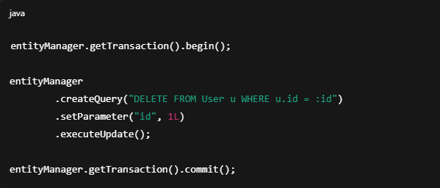

 |  |  | Chú ý:
 |  |  |  | JPQL KHÔNG có INSERT vì JPQL là query trên entity, không phải trên bảng
 |  |  |  | Mà INSERT bản chất là tạo entity mới, không phải truy vấn.
 |  |  |  | JPQL chỉ dùng để truy vấn dữ liệu (SELECT / UPDATE / DELETE)
 |  |  |  | Muốn Insert vào bảng thì sử dụng persist của entityManager

 |  | 13.7.6. Phân trang
 |  |  | Câu lệnh JPQL không có LIMIT / OFFSET
 |  |  | JPA làm phân trang bằng API, không phải cú pháp query.
 |  |  |  | ・setFirstResult(int startPosition): Chỉ định bản ghi BẮT ĐẦU lấy, tương đương OFFSET, Đếm từ 0
 |  |  |  | ・setMaxResults(int maxResult): Chỉ định SỐ BẢN GHI TỐI ĐA trả về, tương đương LIMIT

 |  | 13.7.7. Khi nào dùng createQuery
 |  |  | ・Query động
 |  |  | ・JOIN phức tạp
 |  |  | ・Không truy vấn được từ tên phương thức(Query Derivation)

 |  | 13.7.8. createNativeQuery
 |  |  | Ngoài ra, EntityManager còn cho cho phép dùng SQL thường bằng phương thức createNativeQuery

 |  | 13.7.9. remove()
 |  |  | remove() là method của EntityManager dùng để XÓA 1 ENTITY
 |  |  | Xóa theo object, không phải theo query

 | 13.8. Viết Criteria API với EntityManager
 |  | Criteria API là cách viết truy vấn JPA bằng Java code thay vì JPQL string.
 |  | Criteria API dùng để làm gì
 |  |  | ・Viết query động (nhiều điều kiện if/else)
 |  |  | ・Tránh lỗi gõ sai tên field
 |  |  | ・IDE hỗ trợ auto-complete
 |  |  | ・Refactor không toang
 |  |  | ・giúp type-safe hơn JPQL

 |  | 13.8.1. Các thành phần chính

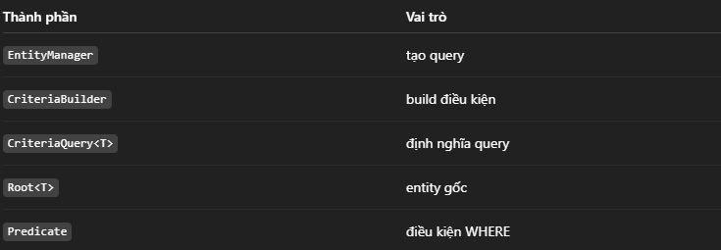

 |  | 13.8.2. Luồng chạy chuẩn



 |  | 13.8.3. Câu lệnh SELECT

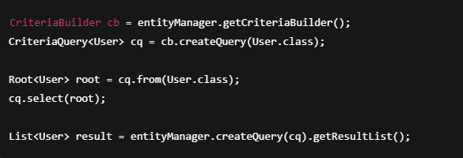

 |  | 13.8.4. SELECT nhiều cột

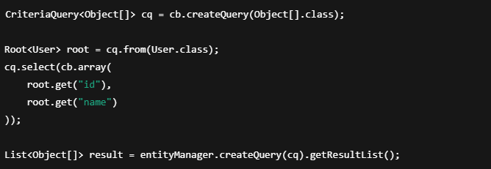

 |  | 13.8.5. WHERE
 |  |  | WHERE Là điều kiện lọc dữ liệu, viết bằng Predicate
 |  |  | Gắn vào query bằng cq.where(...)
 |  |  | WHERE trong Criteria API = tập Predicate gắn vào CriteriaQuery bằng where()

 |  |  | Các toán tử hay dùng
 |  |  |  | ・cb.equal(root.get("age"), 18); // =
 |  |  |  | ・cb.notEqual(root.get("age"), 18); // !=
 |  |  |  | ・cb.gt(root.get("age"), 18); // >
 |  |  |  | ・cb.ge(root.get("age"), 18); // >=
 |  |  |  | ・cb.lt(root.get("age"), 18); // <
 |  |  |  | ・cb.le(root.get("age"), 18); // <=
 |  |  |  | ・cb.like(root.get("name"), "%A%"); // LIKE
 |  |  |  | ・cb.between(root.get("age"), 18, 30); // BETWEEN
 |  |  |  | ・cb.isNull(root.get("email")); // IS NULL
 |  |  |  | ・cb.isNotNull(root.get("email")); // IS NOT NULL

 |  | 13.8.6. WHERE kết hợp AND / OR

 |  | 13.8.7. WHERE kết hợp IN

 |  | 13.8.8. WHERE kết hợp với JOIN

 |  |  | Nếu muốn LEFT JOIN hay RIGHT JOIN thì truyền vào tham số JoinType

 |  | 13.8.7. WHERE động

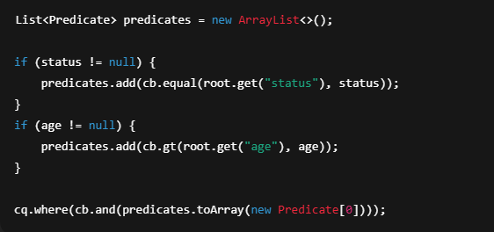

 |  | 13.8.8. UPDATE

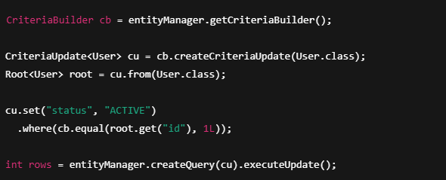

 |  |  | 13.8.8.1. UPDATE nhiều field

 |  |  | CHú ý CriteriaUpdate KHÔNG hỗ trợ JOIN

 |  | 13.8.9. DELETE



 |  |  | CHú ý CriteriaDelete KHÔNG hỗ trợ JOIN

 |  |  | 18.9.1. So với remove()

14. Hibernate
14. Hibernate
 | Hibernate là một thư viện ORM (Object Relational Mapping) mã nguồn mở giúp lập trình viên viết ứng dụng Java có thể map các objects (pojo) với hệ quản trị cơ sở dữ liệu quan hệ,
 | và hỗ trợ thực hiện các khái niệm lập trình hướng đối tượng với cớ dữ liệu quan hệ.



 | 14.1. Object Mapping
 |  | Với JDBC ta phải map các trường trong bảng với các thuộc tính của Java object một cách “thủ công”.
 |  | Với Hibernate sẽ hỗ trợ ta map một cách “tự động” thông qua các file cấu hình map XML hay sử dụng các anotation.
 |  | Hibernate sử dụng các anotaion để Hibernate có thể map một cách “tự động”

 | 14.2. HQL
 |  | Hibernate cung cấp các câu lệnh truy vấn tương tự SQL, HQL của Hibernate hỗ trợ đầy đủ các truy vấn đa hình như,
 |  | HQL “hiểu” các khái niệm như kế thừa (inheritance), đa hình (polymorphysm), và liên kết (association)

 | 14.3. Database Independent
 |  | Code sử dụng Hibernate là độc lập với hệ quản trị cơ sở dữ liệu, nghĩa là ta không cần thay đổi câu lệnh HQL khi ta chuyển từ hệ quản trị CSDL MySQL sang Oracle, hay các hệ quản trị CSDL khác…
 |  | Do đó rất dễ để ta thay đổi CSDL quan hệ, đơn giản bằng cách thay đổi thông tin cấu hình hệ quản trị CSDL trong file cấu hình.

 | 14.4. Minimize Code Changes
 |  | Khi ta thay đổi (thêm) cột vào bảng, với JDBC ta phải thay đổi
 |  |  | ・Thêm thuộc tính vào POJO class.
 |  |  | ・Thay đổi method chứa câu truy vấn “select”, “insert”, “update” để bổ sung cột mới. Có thể có rất nhiều method, nhiều class chứa các câu truy vấn như trên.

 |  | Với Hibernate ta chỉ cần:
 |  |  | ・Thêm thuộc tính vào POJO class.
 |  |  | ・Cập nhật Hibernate XML mapping file để thêm map column – property.
 |  | Ta chỉ thay đổi duy nhất 2 file trên.

 | 14.5. Lazy Loading
 |  | Với những ứng dụng Java làm việc với cơ sở dữ liệu lớn hàng trăm triệu bản ghi, việc có sử dụng Lazy loading trong truy xuất dữ liệu từ database mang lại lợi ích rất lớn.
 |  | Lazy Loading(Lười tải, Tải chậm) hiểu nôm na thì nó là việc load dữ liệu khi cần sử dụng đến chúng.

 | 14.6. Loại bỏ Try-Catch Blocks
 |  | Sử dụng JDBC nếu lỗi xảy khi tao tác với database thì sẽ có exception SQLexception bắn ra. Bởi vậy ta phải sử dụng try-catch block để xử lý ngoại lệ.
 |  | Hibernate xử lý việc này giúp bạn bằng cách nó override toàn bộ JDBC exception thành Uncheck xeption, và ta không cần viết try-catch trong code của mình nữa.

 | 14.7. Quản lý commit/rollback Transaction
 |  | Transaction là nhóm các hoạt động (với database) của một tác vụ. Nếu một hoạt động không thành công thì toàn bộ tác vụ không thành công.
 |  | Với JDBC lập trình viên phải chủ động thực hiện commit khi toàn bộ hoạt động của tác vụ thành công, hay phải rollback khi có một hoạt động không thành công để kết thúc tác vụ.
 |  | Với Hibernate thì ta không cần quan tâm đến commit hay rollback, Hibernate đã quản lý nó giúp ta rồi.

 | 14.8. Hibernate Caching



 |  | Hibernate cung cấp một cơ chế bộ nhớ đệm, giúp giảm số lần truy cập vào database của ứng dụng càng nhiều càng tốt.
 |  | Điều này sẽ có tác dụng tăng performance đáng kể cho ứng dụng của bạn.
 |  | Hibernate lưu trữ các đối tượng trong session khi transation được kích hoạt.
 |  | Khi một query được thực hiện liên tục, giá trị được lưu trữ trong session được sử dụng lại.
 |  | Khi một transaction mới bắt đầu, dữ liệu được lấy lại từ database và được lưu trữ session.

15. Spring Data JPA
15. Spring Data JPA
 | Spring Data JPA là một module thuộc dự án Spring Data, được thiết kế để đơn giản hóa việc truy cập dữ liệu trong các ứng dụng Spring sử dụng JPA (Java Persistence API).
 | Vị trí của Spring Data JPA là nằm giữa tầng Business Logic của ứng dụng và tầng Persistence (cụ thể là Implementation của JPA).
 | Nó cung cấp một mô hình lập trình dựa trên Repository (kho chứa), cho phép lập trình viên định nghĩa các interface truy vấn dữ liệu mà không cần viết mã triển khai.
 | Spring Data JPA sẽ tự động tạo ra các cài đặt cần thiết lúc runtime.

 | Về cơ bản, nó không phải là một trình triển khai JPA (như Hibernate) mà là một lớp trừu tượng (abstraction layer) nằm phía trên JPA Provider.
 | Mục tiêu chính của Spring Data JPA là giảm thiểu đáng kể mã boilerplate (mã lặp đi lặp lại) cần thiết để thực hiện các thao tác truy vấn dữ liệu, đặc biệt là các thao tác CRUD (Create, Read, Update, Delete).

 | 15.1. Cài đặt Dependencies
 |  | Cần hai loại dependency chính: starter của Spring Data JPA và driver của cơ sở dữ liệu bạn muốn sử dụng.
 |  |  | ・Spring Boot Starter Data JPA: Đây là dependency “tất cả trong một”, nó đã bao gồm:
 |  |  |  | ・Spring Data JPA: Lõi của thư viện.
 |  |  |  | ・Spring ORM: Hỗ trợ tích hợp ORM.
 |  |  |  | ・Hibernate: JPA Provider mặc định.
 |  |  |  | ・JDBC: API kết nối CSDL tầng thấp.
 |  |  |  | ・Database Driver: Thư viện này giúp ứng dụng Java có thể “nói chuyện” được với một loại cơ sở dữ liệu cụ thể (ví dụ: PostgreSQL, MySQL).

 | 15.2. Cấu hình datasource
 |  | Sau khi đã có dependencies, bạn cần khai báo thông tin để Spring Boot có thể kết nối đến cơ sở dữ liệu.
 |  | Cấu hình này thường được đặt trong file src/main/resources/application.properties hoặc application.yml.

 |  | Sử dụng application.properties (cú pháp key=value)
 |  |  | # Cấu hình cho PostgreSQL
 |  |  | spring.datasource.url=jdbc:postgresql://localhost:5432/ten_database
 |  |  | spring.datasource.username=your_username
 |  |  | spring.datasource.password=your_password
 |  |  | # Cấu hình quan trọng của JPA Hibernate
 |  |  | spring.jpa.hibernate.ddl-auto=update
 |  |  | spring.jpa.show-sql=true
 |  |  | spring.jpa.properties.hibernate.format_sql=true

 |  | Giải thích các thuộc tính thiết yếu:
 |  |  | ・spring.datasource.url: Chuỗi kết nối JDBC đến cơ sở dữ liệu. Cú pháp sẽ khác nhau tùy loại CSDL.
 |  |  | ・spring.datasource.username: Tên người dùng để đăng nhập vào CSDL.
 |  |  | ・spring.datasource.password: Mật khẩu của người dùng.
 |  |  | ・spring.jpa.hibernate.ddl-auto: Đây là một thuộc tính cực kỳ quan trọng, nó ra lệnh cho Hibernate phải làm gì với schema (cấu trúc bảng) của cơ sở dữ liệu khi ứng dụng khởi động.

 | 15.3. Các thành phần chính của Spring Data JPA
 |  | 15.3.1. Entity – Ánh xạ Object-Relational
 |  |  | Một Entity là một lớp Java thông thường (POJO – Plain Old Java Object) được “đánh dấu” để đại diện cho một bảng trong cơ sở dữ liệu.
 |  |  | Quá trình ánh xạ này (Object-Relational Mapping – ORM) được thực hiện thông qua các annotation dưới đây:
 |  |  |  | ・@Entity: Annotation quan trọng nhất, báo cho JPA biết rằng lớp này là một thực thể cần được quản lý và ánh xạ xuống một bảng CSDL.F41
 |  |  |  | ・@Table(name = "ten_bang"): Tùy chọn, dùng để chỉ định tên bảng trong CSDL. Nếu bỏ qua, JPA sẽ tự lấy tên của lớp (thường là ở dạng snake_case).
 |  |  |  | ・@Id: Đánh dấu một trường là khóa chính (primary key) của bảng. Mỗi Entity bắt buộc phải có một khóa chính.
 |  |  |  | ・@GeneratedValue: Cấu hình cách mà khóa chính được sinh tự động. Có nhiều chiến lược (strategy) khác nhau:E45
 |  |  |  |  | ・GenerationType.IDENTITY: Phù hợp với các CSDL hỗ trợ cột tự tăng (auto-increment) như MySQL, PostgreSQL.
 |  |  |  |  | ・GenerationType.SEQUENCE: Sử dụng một sequence trong CSDL để sinh khóa, phổ biến với Oracle, PostgreSQL.
 |  |  |  |  | ・GenerationType.AUTO: Mặc định, JPA Provider (Hibernate) sẽ tự chọn chiến lược phù hợp nhất.
 |  |  |  | ・@Column(name = "ten_cot"): Tùy chỉnh ánh xạ cho một trường với một cột. Bạn có thể định nghĩa tên cột, ràng buộc nullable, unique, length, v.v.

 |  |  |  |  | import jakarta.persistence.*; // Hoặc javax.persistence.* cho Spring Boot 2.x
 |  |  |  |  | import java.time.LocalDate;
 |  |  |  |  | @Entity
 |  |  |  |  | @Table(name = "users") // Ánh xạ tới bảng tên là "users"
 |  |  |  |  | public class User {
 |  |  |  |  | @Id
 |  |  |  |  | @GeneratedValue(strategy = GenerationType.IDENTITY) // Khóa chính tự tăng
 |  |  |  |  | private Long id;
 |  |  |  |  | @Column(name = "username", nullable = false, unique = true, length = 50)
 |  |  |  |  | private String username;
 |  |  |  |  | @Column(name = "email", nullable = false, unique = true)
 |  |  |  |  | private String email;
 |  |  |  |  | @Column(nullable = false) // Tên cột sẽ tự động là "password"
 |  |  |  |  | private String password;
 |  |  |  |  | @Column(name = "birth_date")
 |  |  |  |  | private LocalDate birthDate;
 |  |  |  |  | // Constructors, Getters, Setters, toString()...
 |  |  |  |  | // (Bỏ qua để cho gọn)
 |  |  |  |  | }

 |  | 15.3.2. Repository
 |  |  | Repository Pattern là một mẫu thiết kế nhằm tạo ra một lớp trừu tượng giữa tầng business logic và tầng truy cập dữ liệu.
 |  |  | Nó đóng vai trò như một “kho chứa” các đối tượng, giúp che giấu đi sự phức tạp của việc truy vấn CSDL.
 |  |  | Trong Spring Data JPA, bạn không cần phải viết lớp triển khai cho Repository. Thay vào đó, bạn chỉ cần định nghĩa một interface kế thừa từ JpaRepository.
 |  |  | JpaRepository<T, ID> Đây là một giao diện đặc biệt của Spring Data JPA cung cấp sẵn rất nhiều phương thức hữu ích:
 |  |  |  | ・Các thao tác CRUD đầy đủ: save(), findById(), findAll(), deleteById(),…
 |  |  |  | ・Các thao tác phân trang và sắp xếp.
 |  |  |  | ・Các thao tác batch (xử lý theo lô): saveAll(), deleteAllInBatch(),…
 |  |  | chỉ cần cung cấp 2 tham số:
 |  |  |  | ・T: Lớp Entity mà repository này sẽ quản lý (ví dụ: User).
 |  |  |  | ・ID: Kiểu dữ liệu của khóa chính trong Entity đó (ví dụ: Long).

 | 15.4. Các thao tác CRUD cơ bản

 |  |  | import org.springframework.beans.factory.annotation.Autowired;
 |  |  | import org.springframework.stereotype.Service;
 |  |  | import java.util.List;
 |  |  | import java.util.Optional;

 |  |  | @Service
 |  |  | public class UserService {

 |  |  | @Autowired
 |  |  | private UserRepository userRepository;

 |  |  | /**
 |  |  | * CREATE / UPDATE: Tạo mới hoặc cập nhật người dùng.
 |  |  | * Phương thức save() đủ thông minh để biết khi nào nên INSERT, khi nào nên UPDATE.
 |  |  | * - Nếu đối tượng User có id = null -> INSERT.
 |  |  | * - Nếu đối tượng User có id đã tồn tại trong DB -> UPDATE.
 |  |  | */
 |  |  | public User saveUser(User user) {
 |  |  | return userRepository.save(user);
 |  |  | }

 |  |  | /**
 |  |  | * READ: Tìm một người dùng theo ID.
 |  |  | * Trả về một Optional<User> để xử lý trường hợp không tìm thấy user,
 |  |  | * tránh lỗi NullPointerException.
 |  |  | */
 |  |  | public Optional<User> findUserById(Long id) {
 |  |  | return userRepository.findById(id);
 |  |  | }

 |  |  | /**
 |  |  | * READ: Lấy tất cả người dùng.
 |  |  | */
 |  |  | public List<User> findAllUsers() {
 |  |  | return userRepository.findAll();
 |  |  | }

 |  |  | /**
 |  |  | * DELETE: Xóa người dùng theo ID.
 |  |  | */
 |  |  | public void deleteUserById(Long id) {
 |  |  | // Nên kiểm tra sự tồn tại trước khi xóa để xử lý lỗi tốt hơn
 |  |  | if (userRepository.existsById(id)) {
 |  |  | userRepository.deleteById(id);
 |  |  | } else {
 |  |  | // Ném ra một exception hoặc xử lý theo logic nghiệp vụ
 |  |  | throw new RuntimeException("User not found with id: " + id);
 |  |  | }
 |  |  | }

 |  |  | /**
 |  |  | * DELETE: Xóa người dùng bằng cách truyền vào đối tượng entity.
 |  |  | */
 |  |  | public void deleteUser(User user) {
 |  |  | userRepository.delete(user);
 |  |  | }
 |  |  | }

 | 15.4. Các phương thức truy vấn trong Spring Data JPA
 |  | 15.4.1. Query Derivation – Tạo truy vấn từ tên phương thức
 |  |  | Đây là tính năng nổi trội nhất của Spring Data JPA.
 |  |  | Thay vì phải tự tay viết những câu lệnh truy vấn phức tạp, bạn chỉ cần đặt tên cho phương thức của mình theo một quy ước nhất định.
 |  |  | Spring Data JPA sẽ tự động phân tích tên phương thức đó và dịch nó thành một câu lệnh truy vấn tương ứng để thực thi dưới cơ sở dữ liệu.

 |  |  | Cơ chế này hoạt động bằng cách nhận diện các thuộc tính trong đối tượng của bạn (ví dụ: email, name, age) và kết hợp chúng với các từ khóa đặc biệt.
 |  |  | Hãy tưởng tượng bạn đang ra lệnh bằng ngôn ngữ tự nhiên:
 |  |  |  | ・Để tìm người dùng bằng email, bạn chỉ cần một phương thức tên là findByEmail.
 |  |  |  | ・Muốn tìm người dùng đầu tiên có tên cho trước và sắp xếp theo ngày cập nhật mới nhất? Hãy đặt tên phương thức là findFirstByNameOrderByLastModifiedDateDesc.

 |  |  | Một số từ khóa phổ biến bạn có thể dùng để ghép nối và xây dựng các “câu lệnh” ngay trên tên phương thức bao gồm:
 |  |  |  | ・And, Or: Để kết hợp nhiều điều kiện, ví dụ như tìm theo tên VÀ họ.
 |  |  |  | ・Between, LessThan, GreaterThan: Để thực hiện các phép so sánh với số hoặc ngày tháng, ví dụ như tìm sản phẩm có giá NẰM GIỮA 100 và 200.
 |  |  |  | ・Like, Containing: Để tìm kiếm một phần của chuỗi văn bản, ví dụ như tìm bài viết có tiêu đề CHỨA từ “Spring”.
 |  |  |  | ・In: Để tìm những đối tượng có thuộc tính nằm trong một danh sách cho trước.
 |  |  |  | ・OrderBy: Để sắp xếp kết quả trả về theo một thuộc tính nào đó, ví dụ SẮP XẾP THEO tên theo thứ tự tăng dần.

 |  |  | Bằng cách kết hợp các từ khóa này, bạn có thể tạo ra vô số các truy vấn khác nhau mà không cần viết một dòng lệnh SQL nào.
 |  |  | Danh sách các từ khóa mà Spring Data JPA hiểu là rất phong phú, bao gồm: `And`, `Or`, `Is`, `Equals`, `Between`, `LessThan`,
 |  |  | `LessThanEqual`, `GreaterThan`, `GreaterThanEqual`, `After`, `Before`, `IsNull`, `IsNotNull`, `Like`, `NotLike`, `StartingWith`, `EndingWith`, `Containing`, `OrderBy`, `Not`, `In`, `NotIn`, `True`, `False`, `IgnoreCase`.

 |  | 15.4.2. Truy vấn tường minh với @Query
 |  |  | Không phải lúc nào việc đặt một cái tên dài ngoằng cho phương thức cũng là giải pháp hay, đặc biệt là với các logic phức tạp.
 |  |  | Đây là lúc chú thích @Query phát huy tác dụng. Nó cho phép bạn tự định nghĩa câu lệnh truy vấn của riêng mình.
 |  |  | Có hai cách chính để viết truy vấn với @Query:
 |  |  |  | ・Dùng JPQL (Java Persistence Query Language): Đây là cách được khuyến khích.
 |  |  |  |  | Thay vì viết lệnh trên các bảng và cột của cơ sở dữ liệu, bạn sẽ viết lệnh truy vấn trên các đối tượng (Entity) và thuộc tính của chúng.
 |  |  |  |  | Điều này giúp ứng dụng của bạn không bị phụ thuộc vào một loại cơ sở dữ liệu cụ thể nào.
 |  |  |  |  | Bạn có thể dễ dàng truyền tham số vào câu lệnh một cách an toàn thông qua các tham số được đặt tên (named parameters).
 |  |  |  | ・Dùng Native SQL: Đôi khi, bạn cần sử dụng một tính năng rất riêng biệt chỉ có ở một hệ quản trị cơ sở dữ liệu nhất định (ví dụ: PostgreSQL, Oracle).
 |  |  |  |  | Native SQL cho phép bạn viết một câu lệnh SQL thuần và Spring Data JPA sẽ thực thi nó trực tiếp.
 |  |  |  |  | Tuy nhiên, cần lưu ý rằng cách làm này sẽ làm mất đi tính linh hoạt của ứng dụng.
 |  |  |  |  | Nếu sau này bạn muốn đổi sang một loại cơ sở dữ liệu khác, những câu lệnh Native SQL này có thể sẽ bị lỗi và bạn phải viết lại chúng.

 |  | 15.4.3. Phân trang và sắp xếp (Paging & Sorting)
 |  |  | Khi ứng dụng của bạn có hàng ngàn, hàng triệu bản ghi, việc tải tất cả chúng lên trong một lần là điều không thể.
 |  |  | Spring Data JPA cung cấp một giải pháp cực kỳ thanh lịch cho bài toán này thông qua hai khái niệm: Phân trang (Paging) và Sắp xếp (Sorting).
 |  |  | Có thể thêm các tham số đặc biệt vào phương thức truy vấn của mình để yêu cầu Spring Data JPA tự động xử lý việc này.
 |  |  |  | ・Tham số Sort cho phép bạn chỉ định cách sắp xếp kết quả (ví dụ: sắp xếp theo giá từ cao đến thấp).
 |  |  |  | ・Tham số Pageable mạnh mẽ hơn, nó bao gồm cả thông tin sắp xếp và thông tin phân trang (bạn muốn lấy trang thứ mấy? và mỗi trang có bao nhiêu mục?).

 |  |  | Khi sử dụng Pageable, kết quả trả về không phải là một danh sách đơn thuần. Thay vào đó sẽ nhận được một đối tượng Page đặc biệt. Đối tượng này rất hữu ích vì nó chứa:
 |  |  |  | ・Nội dung của trang hiện tại: Danh sách các mục thuộc về trang bạn yêu cầu.
 |  |  |  | ・Thông tin phân trang: Tổng số bản ghi, tổng số trang, trang hiện tại là trang thứ mấy, có phải trang đầu tiên hay trang cuối cùng không.

 |  |  | Các phương thức trả về danh sách thường có thể nhận thêm các tham số Sort hoặc Pageable.
 |  |  |  | ・Sort: Định nghĩa thứ tự sắp xếp (ví dụ: theo tên tăng dần, theo giá giảm dần).
 |  |  |  | ・Pageable: Kết hợp thông tin về trang hiện tại (page number), số lượng bản ghi trên mỗi trang (page size), và tùy chọn cả thông tin sắp xếp.
 |  |  | Khi sử dụng Pageable làm tham số, bạn thường sẽ trả về một đối tượng Page<T> hoặc Slice<T>.
 |  |  |  | ・Page<T>: Chứa danh sách thực thể của trang hiện tại, cộng thêm thông tin về tổng số bản ghi (`getTotalElements()`) và tổng số trang (`getTotalPages()`).
 |  |  |  | ・Slice<T>: Chứa danh sách thực thể, và thông tin về việc còn trang tiếp theo hay không (`hasNext()`). Ít overhead hơn Page vì không cần đếm tổng số bản ghi/trang.





 | 15.5. Quản lý quan hệ giữa các Entity
 |  | Trong thực tế, các đối tượng dữ liệu luôn có mối liên kết với nhau. Spring Data JPA cung cấp các công cụ để định nghĩa và quản lý những mối quan hệ này một cách hiệu quả.
 |  | Thuộc tính cascade và fetch type:
 |  |  | ・Cascade: Quyết định xem các hành động (lưu, xóa, cập nhật) có nên được “lan truyền” sang các entity liên quan hay không.
 |  |  | ・Fetch Type: Quyết định khi nào dữ liệu liên quan sẽ được tải.
 |  |  |  | ・LAZY (chỉ tải khi cần) là lựa chọn tốt cho hiệu năng
 |  |  |  | ・EAGER (tải ngay lập tức) có thể gây ra vấn đề N+1 Query.

 |  | Ánh xạ các mối quan hệ: Dùng các annotation như sau

 |  | 15.5.1. @OneToOne:
 |  |  | Các entities Employee và EmployeeDetail dùng chung khóa chính và chúng ta có thể liên kết chúng bằng cách sử dụng @OneToOne và @PrimaryKeyJoinColumn.
 |  |  | Trong trường hợp này, thuộc tính id của EmployeeDetail không được chú thích với @GeneratedValue. Giá trị id của Employee sẽ được sử dụng cho id của EmployeeDetail.



 |  |  | Lưu ý:
 |  |  |  | @PrimaryKeyJoinColumn nên được sử dụng cho các entities liên kết chia sẻ cùng một khóa chính.D241
 |  |  |  | @JoinColumn & @OneToOne nên được mappedBy attribute khi khóa ngoại được giữ bởi một trong các entities.

 |  |  | Communication và CommunicationDetail được liên kết thông qua một khóa ngoại, vì vậy annotations @OneToOne và @JoinColumn có thể được sử dụng.
 |  |  | id được tạo cho Communication sẽ được ánh xạ tới column ‘communication_id’ của table CommunicationDetail. @MapsId được sử dụng cho mục đích này.



 |  | 15.5.2. @ManyToOne:
 |  |  | Nhiều nhân viên có thể dùng chung một trạng thái. Vì vậy, mối quan hệ employee với employeeStatus là mối quan hệ nhiều-một.
 |  |  | Annotation @ManyToOne có thể được sử dụng cho mục đích này.



 |  | 15.5.3. @OneToMany:
 |  |  | Employee tới Communication sẽ là một mối quan hệ một-nhiều. Chủ sở hữu của mối quan hệ này là Communication,
 |  |  | vì vậy, chúng ta sẽ sử dụng thuộc tính mappedBy trong Employee để biến nó thành một mối quan hệ hai chiều.



 |  | 15.5.4. @PrimaryKeyJoinColumn:
 |  |  | Annotation này được dùng để liên kết các entities dùng chung khóa chính.



 |  | 15.5.5. @JoinColumn:
 |  |  | Annotation @JoinColumn được sử dụng cho các liên kết một-một hoặc nhiều-một khi khóa ngoại được giữ bởi một trong các entities.

 |  | 15.5.6. @JoinTable:
 |  |  | @JoinTable và mappedBy nên được sử dụng cho các entities được liên kết thông qua một association table (bảng liên kết).

 |  | 15.5.7. CascadeType:
 |  |  | CascadeType là cơ chế của JPA quy định: khi thao tác với entity cha thì các entity liên quan sẽ bị tác động theo.
 |  |  | Dùng CascadeType trong mapping quan hệ

 |  |  | Các loại CascadeType
 |  |  |  | ・CascadeType.PERSIST: Insert cha sẽ tự động insert entity liên quan. DÙng khi entity con chưa tồn tại
 |  |  |  | ・CascadeType.MERGE: Update cha sẽ tự động update con
 |  |  |  | ・CascadeType.REMOVE: Xóa cha xóa cả con
 |  |  |  | ・….

 | 15.6. Giải quyết vấn đề N+1 Query
 |  | Đây là một “cạm bẫy” hiệu năng kinh điển.
 |  | Nó xảy ra khi bạn tải N entity, rồi lại phải thực hiện thêm N truy vấn nữa để lấy dữ liệu liên quan.

 |  |  | N+1 Query = 1 query chính + N query phụ không cần thiết

 |  | Xảy ra khi:
 |  |  | ・Lấy danh sách entity cha
 |  |  | ・Nhưng mỗi entity cha lại tự bắn thêm query để lấy entity con

 |  | Vì sao xảy ra?
 |  |  | Do LAZY loading (mặc định)


 |  |  | Java sẽ chạy đến hàm gọi order thì mới truy vấn

 |  | Cách giải quyết: Sử dụng @EntityGraph để chỉ thị cho JPA biết cần tải đồng thời các dữ liệu liên quan trong một câu truy vấn duy nhất.



 |  | Thao tác này sẽ gộp N+1 câu truy vấn thành một câu truy vấn duy nhất dùng JOIN, giúp cải thiện đáng kể hiệu năng.

 | 15.7. Quản lý transactions (giao dịch)
 |  | Giao dịch đảm bảo rằng một chuỗi các thao tác với cơ sở dữ liệu diễn ra như một khối công việc duy nhất:
 |  | hoặc tất cả cùng thành công, hoặc tất cả cùng thất bại.
 |  |  | ・Vai trò của @Transactional: Annotation này khai báo một phương thức sẽ được thực thi bên trong một giao dịch.
 |  |  |  | Nếu có lỗi, toàn bộ các thay đổi sẽ được rollback (khôi phục lại trạng thái ban đầu).
 |  |  | ・Đặt @Transactional ở đâu: Quy tắc phổ biến nhất là đặt tại tầng Service (Service Layer), vì một nghiệp vụ ở tầng này thường bao gồm nhiều thao tác với cơ sở dữ liệu.

 |  |  |  | @Transactional
 |  |  |  | public void registerUser(User user, String action) {
 |  |  |  |  | userRepository.save(user); // Thao tác 1
 |  |  |  |  | // Giả sử có lỗi xảy ra ở đây
 |  |  |  |  | if (action.equals("INVALID_ACTION")) {
 |  |  |  |  |  | throw new RuntimeException("Hành động không hợp lệ!");
 |  |  |  |  | }
 |  |  |  |  | logRepository.save(new Log(action)); // Thao tác 2
 |  |  |  | }

 | 15.8. Projections: Lấy dữ liệu tối giản
 |  | Projections là kỹ thuật cho phép bạn chỉ truy vấn và lấy về những cột dữ liệu cần thiết thay vì toàn bộ entity, giúp tối ưu hiệu năng.
 |  | Cách thực hiện phổ biến nhất: Dùng Interface-based Projections. Bạn tạo một interface chỉ chứa các phương thức getter cho những thuộc tính bạn muốn lấy.

 |  |  | // Entity Product có nhiều trường
 |  |  | @Entity
 |  |  | public class Product {
 |  |  | @Id
 |  |  | private Long id;
 |  |  | private String name;
 |  |  | private double price;
 |  |  | private String description;
 |  |  | private LocalDateTime createdAt;
 |  |  | // ...
 |  |  | }

 |  |  | // Projection interface chỉ định các trường cần lấy
 |  |  | public interface ProductSummary {
 |  |  | String getName();
 |  |  | double getPrice();
 |  |  | }

 |  |  | // Trong ProductRepository
 |  |  | public interface ProductRepository extends JpaRepository<Product, Long> {

 |  |  | // Spring Data JPA sẽ tự động tạo query chỉ SELECT 2 cột name và price
 |  |  | List<ProductSummary> findByCategory(String category);
 |  |  | }

 | 15.9. Xây dựng truy vấn động (Dynamic Queries)
 |  | Đây là bài toán thường gặp khi xây dựng các chức năng tìm kiếm phức tạp với nhiều bộ lọc tùy chọn.
 |  | Spring Data JPA cung cấp Specifications (dựa trên Criteria API) cho phép bạn định nghĩa các điều kiện truy vấn thành những khối logic nhỏ, độc lập và có thể tái sử dụng.

 |  | Specification trong JPA và Hibernate tương đương với Predicate trong Hibernate. Một Specification là một functional interface (giao diện hàm) với một phương thức duy nhất toPredicate.

 |  |  | public interface Specification<T> {
 |  |  | Predicate toPredicate(Root<T> root, CriteriaQuery<?> query, CriteriaBuilder criteriaBuilder);
 |  |  | }

 |  | Trong đó:
 |  |  | ・Root<T> là đối tượng gốc (root) mà chúng ta xây dựng truy vấn.
 |  |  | ・CriteriaQuery<?> là truy vấn tổng quan.
 |  |  | ・CriteriaBuilder là builder giúp bạn xây dựng các điều kiện truy vấn.

 |  | 15.9.1. Sử dụng Specification

 |  |  | import org.springframework.data.jpa.domain.Specification;

 |  |  | public class UserSpecifications {
 |  |  | public static Specification<User> activeUsers() {
 |  |  | return (root, query, criteriaBuilder) -> criteriaBuilder.isTrue(root.get("active"));
 |  |  | }

 |  |  | public static Specification<User> emailEndsWithExample() {
 |  |  | return (root, query, criteriaBuilder) -> criteriaBuilder.like(root.get("email"), "%@example.com");
 |  |  | }
 |  |  | }

 |  |  | import org.springframework.data.jpa.domain.Specification;
 |  |  | import org.springframework.data.jpa.domain.JpaSort;

 |  |  | public class Main {
 |  |  | public static void main(String[] args) {
 |  |  | Specification<User> spec = Specification.where(UserSpecifications.activeUsers())
 |  |  | .and(UserSpecifications.emailEndsWithExample());

 |  |  | List<User> users = userRepository.findAll(spec, JpaSort.unsorted());

 |  |  | users.forEach(System.out::println);
 |  |  | }
 |  |  | }

16. Proxy entity
16. Proxy entity
 | 16.1. Vấn đề select khi insert
 |  | Ví dụ có 2 entity Book và Category
 |  | một Category có nhiều Book, là mối quan hệ 1-N. Câu chuyện ở đây là khimuốn insert một Book mới vào thì sẽ làm như thế nào?



 |  | Thực sự cách trên cũng không có gì xấu, cũng rõ ràng, tường minh, dễ hiểu.
 |  | Vấn đề duy nhất ở đây là lệnh đầu tiên lấy ra Category entity, nó không cần thiết và cũng làm ảnh hưởng performance.

 | 16.2. Proxy entity
 |  | Proxy entity có cấu trúc tương tự entity bình thường, nhưng chỉ có khóa chính là được khởi tạo (trong ví dụ là field id).
 |  | Các field khác đều chưa được đặt giá trị (khi cần sẽ fetch thêm).
 |  | Do đó, khi lấy ra proxy entity không yêu cầu chạy câu SQL nào cả.
 |  | Proxy entity sẽ hữu ích trong trường hợp không cần fetch dữ liệu của entity,
 |  | ví dụ như trường hợp nối bảng. Với các hành động khác, như update, delete thì proxy entity không khác gì entity bình thường cả (đều sinh ra thêm câu SQL select).

 |  | 16.2.1. Cách lấy ra proxy entity
 |  |  | Trong Hibernate, dùng EntityManager.getReference() để lấy ra proxy entity.
 |  |  | JPA thì đơn giản hơn, được tích hợp vào method JpaRepository.getById()
 |  |  | Chỉ cần truyền id vào thì sẽ nhận lại một proxy entity tương ứng.

 |  |  | Cần lưu ý với JPA chỉ lấy được proxy entity bằng method getById(). Còn các cách khác đều không cho ra proxy entity, luôn sinh ra câu SQL.



 |  | 16.2.2. Áp dụng giải quyết vấn đề

 |  |  | Và lấy ra proxy entity sẽ không sinh ra câu SQL, nên không còn lệnh select dư thừa nữa (hiệu suất cũng được cải thiện).

 |  | 16.2.3. Hạn chế của proxy entity
 |  |  | Hạn chế lớn nhất của proxy entity là bạn sẽ không biết được entity lấy ra có tồn tại hay không.
 |  |  | Mọi field của proxy entity lấy ra được đều null, cả khi entity tồn tại hay không tồn tại trong database.

 |  |  | Theo trên Javadoc thì method này có thể ném EntityNotFoundException, cơ mà hành vi này phụ thuộc vào provider cụ thể.
 |  |  | Do đó, phải dùng thêm method kiểm tra id tồn tại trước, rồi mới lấy ra proxy entity để dùng.

17. Logging
17. Logging
 | Spring boot sử dụng Commons Loggin cho tất cả ghi log nội bộ.
 | Các cấu hình mặc định được cung cấp để hỗ trợ cho Java Util Logging, Log4J2, SLF4J và Logback.
 | Trong mỗi trường hợp các logger được định nghĩa sẵn để sử dụng console output cũng như ghi vào file.

 | 17.1. Định dạng log
 |  | Log đầu ra mặc định của Spring boot có dạng như sau:

 |  |  | 2021-08-19 20:50:52.993 INFO 14060 --- [ main] d.h.r.RedisSpringBootApplicationKt : Starting RedisSpringBootApplicationKt using Java 11 on DESKTOP-UDIN88B with PID 14060
 |  |  | 2021-08-19 20:50:52.995 INFO 14060 --- [ main] d.h.r.RedisSpringBootApplicationKt : No active profile set, falling back to default profiles: default
 |  |  | 2021-08-19 20:50:53.552 INFO 14060 --- [ main] .s.d.r.c.RepositoryConfigurationDelegate : Multiple Spring Data modules found, entering strict repository configuration mode!
 |  |  | 2021-08-19 20:50:53.554 INFO 14060 --- [ main] .s.d.r.c.RepositoryConfigurationDelegate : Bootstrapping Spring Data Redis repositories in DEFAULT mode.
 |  |  | 2021-08-19 20:50:53.589 INFO 14060 --- [ main] .s.d.r.c.RepositoryConfigurationDelegate : Finished Spring Data repository scanning in 23 ms. Found 0 Redis repository interfaces.
 |  |  | 2021-08-19 20:50:53.873 INFO 14060 --- [ main] o.s.b.w.embedded.tomcat.TomcatWebServer : Tomcat initialized with port(s): 8080 (http)
 |  |  | 2021-08-19 20:50:53.879 INFO 14060 --- [ main] o.apache.catalina.core.StandardService : Starting service [Tomcat]
 |  |  | 2021-08-19 20:50:53.880 INFO 14060 --- [ main] org.apache.catalina.core.StandardEngine : Starting Servlet engine: [Apache Tomcat/9.0.46]
 |  |  | 2021-08-19 20:50:53.936 INFO 14060 --- [ main] o.a.c.c.C.[Tomcat].[localhost].[/] : Initializing Spring embedded WebApplicationContext
 |  |  | 2021-08-19 20:50:53.936 INFO 14060 --- [ main] w.s.c.ServletWebServerApplicationContext : Root WebApplicationContext: initialization completed in 901 ms
 |  |  | 2021-08-19 20:50:54.682 INFO 14060 --- [ main] o.s.b.w.embedded.tomcat.TomcatWebServer : Tomcat started on port(s): 8080 (http) with context path ''
 |  |  | 2021-08-19 20:50:54.690 INFO 14060 --- [ main] d.h.r.RedisSpringBootApplicationKt : Started RedisSpringBootApplicationKt in 2.015 seconds (JVM running for 3.141)

 |  | Các thông tin đầu ra gồm có:
 |  |  | ・Ngày và thời gian: độ chính xác mili giây và có sắp xếp.
 |  |  | ・Mức độ log: ERROR, WARN, INFO, DEBUG và TRACE.
 |  |  | ・ID của tiến trình.
 |  |  | ・Ký hiệu --- ngăn cách để phân biệt bắt đầu của các nội dung log cụ thể.
 |  |  | ・Tên luông: Bao bởi ngoặc vuông(có thể bị cắt bớt ở đầu ra của console).
 |  |  | ・Tên logger: Thường là tên của class nguồn(thường viết tắt khi tên package dài và nằm lòng nhiều tầng).
 |  |  | ・Nội dung log.

 | 17.2. Các mức Log



 |  | Thứ tự: TRACE < DEBUG < INFO < WARN < ERROR

 | 17.3. Cấu hình Log
 |  | Có rất nhiều cách để bật lên cho hiển thị mức log
 |  |  | ・java -jar log_app.jar --debug
 |  |  | ・Cấu hình trong application.properties hoặc application.yml cụ thể debug=true
 |  | Khi bật chế độ debug một số logger của phần lõi sẽ được chọn ra và in ra thông tin ở đầu ra, trong đó chế độ debug không cấu hình tất cả các nội dung mức DEBUG.

 |  | 17.3.1. Cấu hình logging trong application.yml

 |  |  | Chỉ debug package mình cần.

 | 17.4. Mã màu đầu ra
 |  | Khi terminal hỗ trợ ANSI, màu sắc đầu ra sử dụng để giúp cho việc đọc. Có thể cấu hình spring.output.ansi.enabled với các giá trị hỗ trợ để ghi đè.
 |  | Mã màu được cấu hình bằng cách sử dụng từ biến đổi %clr. Với dạng đơn giản nhất bộ biến đổi màu đầu ra theo mức độ log như sau



 |  | Ngoài ra, có thể chỉ định màu sắc hoặc kiểu mẫu bằng cách cung cấp màu sắc hoặc kiểu mẫu đó như một tùy chọn cho việc biến đổi.
 |  | Ví dụ: để làm cho văn bản có màu vàng cần sử dụng cài đặt sau:

 | 17.5. Ghi vào tệp
 |  | Mặc định của Spring Boot các log chỉ ghi ra console và không ghi ra các file
 |  | khi muốn ghi thêm vào file ngoài hiển thị ở console cần cấu hình logging.file hoặc logging.path trong application.properties
 |  | Dưới đây là các thuộc tính có thể dùng với logging.*



 |  | Cấu hình file .yml

